P01
PAINEL 01 |  |  |  |  |  |  |  |  |  |  |  |  |  |  |  |  |  |  | (Voltar ao índice)
Mortes Violentas Intencionais

Gráfico 01: Variação da taxa de Mortes Violentas Intencionais, por UF (2022-2023)
Brasil | -3.4
RO | -14.2
RN | -13.9
PR | -12.8
PA | -11.8
PI | -11.1
RR | -11.1
SE | -10.5
GO | -9.9
AC | -9.7
AM | -8.2
TO | -7.6
SP | -6.9
RS | -5.4
RJ | -4.8
ES | -2.8
DF | -2.5
PB | -1.9
BA | -1.3
SC | -0.9
CE | -0.4
MA | 0.0
AL | 1.4
MG | 3.7
PE | 6.2
MS | 6.2
MT | 8.1
AP | 39.8
Gráfico 02: Taxa de Mortes Violentas Intencionais por UF - Brasil (2023)
Brasil | 22.8
SP | 7.8
SC | 8.9
DF | 11.1
MG | 14.8
RS | 18.0
PR | 19.8
MS | 21.9
PI | 22.5
GO | 22.8
AC | 25.8
RJ | 26.6
PB | 26.9
RR | 27.8
MA | 28.0
ES | 28.5
TO | 29.6
RO | 29.9
SE | 31.1
RN | 31.6
MT | 31.7
PA | 32.8
CE | 35.4
AM | 35.6
AL | 38.5
PE | 40.2
BA | 46.5
AP | 69.9

 | Brasil | -3.4 |  | Brasil | 22.8

 | RO | -14.2 |  | SP | 7.8
 | RN | -13.9 |  | SC | 8.9
 | PR | -12.8 |  | DF | 11.1
 | PA | -11.8 |  | MG | 14.8
 | PI | -11.1 |  | RS | 18.0
 | RR | -11.1 |  | PR | 19.8
 | SE | -10.5 |  | MS | 21.9
 | GO | -9.9 |  | PI | 22.5
 | AC | -9.7 |  | GO | 22.8
 | AM | -8.2 |  | AC | 25.8
 | TO | -7.6 |  | RJ | 26.6
 | SP | -6.9 |  | PB | 26.9
 | RS | -5.4 |  | RR | 27.8
 | RJ | -4.8 |  | MA | 28.0
 | ES | -2.8 |  | ES | 28.5
 | DF | -2.5 |  | TO | 29.6
 | PB | -1.9 |  | RO | 29.9
 | BA | -1.3 |  | SE | 31.1
 | SC | -0.9 |  | RN | 31.6
 | CE | -0.4 |  | MT | 31.7
 | MA | 0.0 |  | PA | 32.8
 | AL | 1.4 |  | CE | 35.4
 | MG | 3.7 |  | AM | 35.6
 | PE | 6.2 |  | AL | 38.5
 | MS | 6.2 |  | PE | 40.2
 | MT | 8.1 |  | BA | 46.5
 | AP | 39.8 |  | AP | 69.9
Gráfico 03: Mortes Violentas Intencionais, taxas por 100 mil habitantes, por Regiões (2023)
Gráfico 04: Distribuição das MVI por sexo e categoria de registro - Brasil (2023)

 | Região Norte | 34.0 |  | Distribuição das MVI por Cor/Raça e Categoria de Registro. Brasil, 2023.
 | Região Nordeste | 36.5 |  | Rótulos de Linha | Homicídio doloso | Latrocínio | Lesão corporal seguida de morte | Morte decorrente de intervenção policial | MVI
 | Região Centro-Oeste | 22.6 |  | Amarelo | 0.2 | 0.1 | 0.0 | 0.1 | 0.2
 | Região Sudeste | 14.0 |  | Branco | 21.7 | 39.0 | 25.5 | 17.0 | 21.5 |  |  |  |  | Distribuição das MVI por Faixa Etária e Categoria de Registro. Brasil, 2023.
 | Região Sul | 16.4 |  | Indígena | 0.3 | 0.0 | 0.6 | 0.2 | 0.3 |  |  |  |  |  | Homicídio doloso | Latrocínio | Lesão corporal seguida de morte | Morte decorrente de intervenção policial | MVI
 | Brasil | 22.8 |  | Negro | 77.8 | 60.9 | 73.9 | 82.7 | 78.0 |  |  |  |  | 0 a 11 | 0.7 | 0.0 | 1.5 | 0.2 | 0.6
 |  |  |  |  |  |  |  |  |  |  |  |  |  | 12 a 17 | 4.6 | 1.7 | 2.1 | 6.7 | 4.7
 |  |  |  |  |  |  |  |  |  |  |  |  |  | 18 a 24 | 24.2 | 9.6 | 14.2 | 41.5 | 25.7
 |  |  |  |  |  |  |  |  |  |  |  |  |  | 25 a 29 | 18.0 | 7.4 | 10.3 | 23.5 | 18.3
Distribuição das MVI por Sexo e Categoria de Registro. Brasil, 2023. |  |  |  |  |  |  |  |  |  |  |  |  |  | 30 a 34 | 14.1 | 8.1 | 12.8 | 12.4 | 13.7
 | Feminino | Masculino |  |  |  |  |  |  |  |  |  |  |  | 35 a 39 | 11.9 | 10.2 | 10.3 | 7.3 | 11.3
Homicídio doloso | 11.2 | 88.8 |  |  |  |  |  |  |  |  |  |  |  | 40 a 44 | 9.5 | 10.4 | 13.2 | 4.3 | 8.9
Latrocínio | 12.1 | 87.9 |  |  |  |  |  |  |  |  |  |  |  | 45 a 49 | 6.3 | 8.7 | 9.6 | 2.2 | 5.9
Lesão corporal seguida de morte | 10.3 | 89.7 |  |  |  |  |  |  |  |  |  |  |  | 50 a 54 | 4.3 | 8.5 | 6.7 | 0.9 | 4.0
Morte decorrente de intervenção policial | 0.7 | 99.3 |  |  |  |  |  |  |  |  |  |  |  | 55 a 59 | 2.7 | 7.9 | 5.6 | 0.6 | 2.6
MVI | 9.8 | 90.2 |  |  |  |  |  |  |  |  |  |  |  | 60 e + | 3.9 | 27.5 | 13.8 | 0.5 | 4.2
 |  |  |  |  |  |  |  |  |  |  |  |  |  | TOTAL | 100.0 | 100.0 | 100.0 | 100.0 | 100.0

Gráfico 05: Distribuição das MVI por faixa etária e categoria de registro - Brasil (2023)
Gráfico 06: Distribuição das MVI por cor/raça e categoria de registro - Brasil (2023)

Distribuição das MVI por Tipo de Instrumento Utilizado e Categoria de Registro. Brasil, 2023.
 | Homicídio doloso | Latrocínio | Lesão corporal seguida de morte | Morte decorrente de intervenção policial | MVI
Agressão (violência física, asfixia, estrangulamento, espancamento etc) | 3.2 | 6.8 | 37.3 | 0.1 | 3.5
Arma branca | 17.5 | 24.3 | 17.9 | 0.6 | 16.3
Arma de fogo | 72.6 | 58.7 | 22.3 | 98.5 | 73.6
Objeto contundente | 1.8 | 2.6 | 9.6 | 0.0 | 1.8
Outro | 4.9 | 7.6 | 13.0 | 0.8 | 4.7

Gráfico 07: Distribuição das MVI por tipo de instrumento utilizado e categoria de registro - Brasil (2023)

 |  |  |  |  |  |  |  |  |  | QUADRO 01: Distribuição da Mortes Violentas Intencionais por Local de Ocorrência do Fato e Tipo Penal. Brasil, 2023.

 |  |  |  |  |  |  |  |  |  | Tipo de Local | Homicídio doloso | Latrocínio | Lesão corporal seguida de morte | Morte decorrente de intervenção policial | MVI
 |  |  |  |  |  |  |  |  |  | Área rural | 2.3 | 2.3 | 0.2 | 2.5 | 2.3
 |  |  |  |  |  |  |  |  |  | Estabelecimento comercial/financeiro | 6 | 6.8 | 6.1 | 2.3 | 5.5
 |  |  |  |  |  |  |  |  |  | Hospital | 1.6 | 2.3 | 32.4 | 2.9 | 2.2
 |  |  |  |  |  |  |  |  |  | Outros | 10.3 | 8.7 | 7.4 | 6.9 | 9.8
 |  |  |  |  |  |  |  |  |  | Residência | 22.1 | 30.4 | 14.9 | 19.5 | 21.8
 |  |  |  |  |  |  |  |  |  | Sítio e fazendas | 1.7 | 3.6 | 0.7 | 2.5 | 1.9
 |  |  |  |  |  |  |  |  |  | Via pública | 56.1 | 45.9 | 38.3 | 63.6 | 56.5

 |  |  |  |  |  |  |  |  |  | MAPA 01: Taxa de Mortes Violentas Intencionais por Região Intermediária (2023)

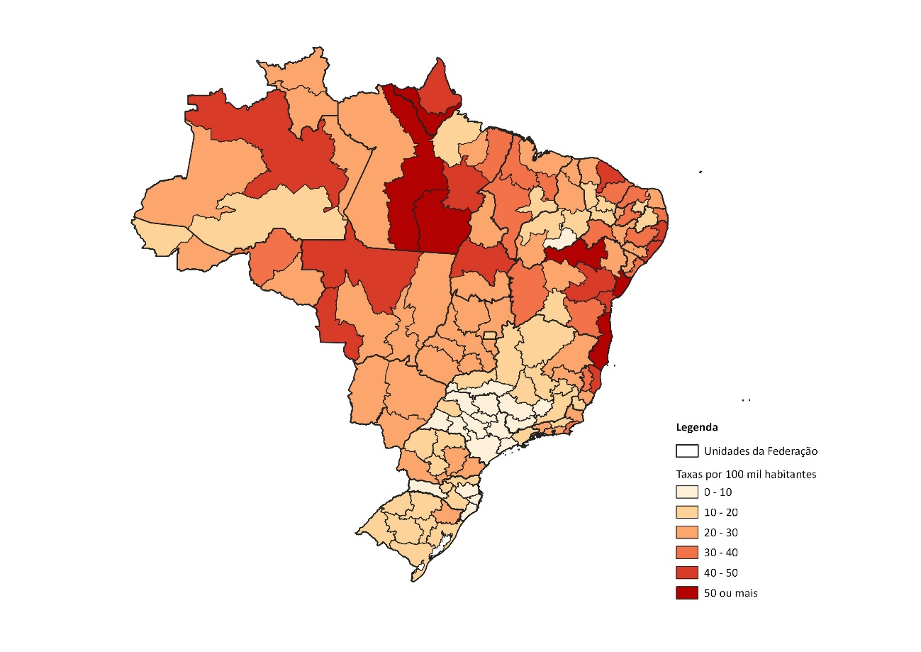

Fonte: Análise produzida a partir dos microdados dos registros policiais e das Secretarias estaduais de Segurança Pública e/ou Defesa Social. Fórum Brasileiro de Segurança Pública, 2024.

P02
PAINEL 02 |  |  |  |  |  | (Voltar ao índice)
Vitimização policial

Gráfico 08: Mortes Violentas Intencionais de Policiais Civis e Militares, por sexo (em %) - Brasil (2023)
Gráfico 09: Mortes Violentas Intencionais de Policiais Civis e Militares, por faixa etária (em %) - Brasil (2023)
Gráfico 10: Mortes Violentas Intencionais de Policiais Civis e Militares, por raça/cor (em %) - Brasil (2023)

Sexo da vítima | %
Feminino | 4.0%
Masculino | 96.0% | Faixa etária | % | Raça/cor | %
 |  | 18 a 24 | 0.7% | Amarela | 0.8%
 |  | 25 a 29 | 3.0% | Branca | 29.4%
 |  | 30 a 34 | 8.2% | Negra | 69.7%
 |  | 35 a 39 | 26.1%
 |  | 40 a 44 | 14.2%
 |  | 45 a 49 | 11.2%
 |  | 50 a 54 | 20.1%
 |  | 55 a 59 | 10.4%
 |  | 60 e + | 6.0%

Fonte: Análise produzida a partir dos microdados dos registros policiais e das Secretarias estaduais de Segurança Pública e/ou Defesa Social. Fórum Brasileiro de Segurança Pública, 2024.

P03
PAINEL 03 |  |  |  |  |  |  |  |  | (Voltar ao índice)
Letalidade policial
Gráfico 11: Mortes decorrentes de intervenções de policiais civis e militares - Brasil (2013-2023)
Gráfico 12: Taxa de mortes decorrentes de intervenções de policiais civis e militares - Brasil e UF (2023)
Gráfico 13: Variação da taxa de mortes decorrentes de intervenções de policiais civis e militares - Brasil e UF (2022-2023)
 |  |  | Brasil | 3.1 |  | Brasil | -1.0
 |  |  | RO | 0.6 |  | AM | -40.4
 | MDIP |  | MG | 0.7 |  | PI | -35.9
2013 | 2,212 |  | PI | 0.8 |  | MA | -34.7
2014 | 3,146 |  | MA | 0.9 |  | RJ | -34.5
2015 | 3,330 |  | DF | 1 |  | PR | -28.8
2016 | 4,240 |  | SC | 1 |  | AC | -21.1
2017 | 5,179 |  | SP | 1.1 |  | PA | -15.7
2018 | 6,175 |  | PE | 1.3 |  | RN | -14.0
2019 | 6,351 |  | RS | 1.4 |  | MG | -8.1
2020 | 6,413 |  | AM | 1.5 |  | CE | -5.3
2021 | 6,493 |  | CE | 1.6 |  | GO | -4.1
2022 | 6,455 |  | ES | 1.7 |  | ES | 0.0
2023 | 6,393 |  | AC | 1.8 |  | RO | 0.0
 |  |  | PB | 1.8 |  | BA | 15.8
 |  |  | AL | 2.2 |  | SP | 19.7
 |  |  | RR | 2.2 |  | TO | 26.5
 |  |  | RN | 2.8 |  | SE | 30.1
 |  |  | TO | 2.8 |  | PE | 33.3
 |  |  | PR | 3 |  | AL | 35.3
 |  |  | MS | 4.8 |  | AP | 36.2
 |  |  | RJ | 5.4 |  | RR | 40.0
 |  |  | MT | 6.1 |  | RS | 40.6
 |  |  | PA | 6.5 |  | PB | 41.2
 |  |  | GO | 7.3 |  | DF | 68.8
 |  |  | SE | 10.4 |  | SC | 79.5
 |  |  | BA | 12 |  | MT | 104.6
 |  |  | AP | 23.6 |  | MS | 160.8
Gráfico 14: Distribuição das mortes decorrentes de intervenções policiais, por sexo (em %) - Brasil (2023)
Gráfico 15: Taxa de mortes decorrentes de intervenções policiais por sexo - Brasil (2023)

 |  | %
 | Masculino | 99.3
 | Feminino | 0.7

 |  |  |  |  | Taxa
 |  |  |  | Feminino | 0.0
 |  |  |  | Masculino | 6.2
 |  |  |  | Taxa média BR | 3.2

Gráfico 16: Distribuição das mortes decorrentes de intervenções policiais, por faixa etária (em %) - Brasil (2023)
Gráfico 17: Taxa de mortes decorrentes de intervenções policiais por faixa etária - Brasil (2023)
Gráfico 18: Taxa de mortes decorrentes de intervenções policiais, por raça/cor - Brasil (2023)

 |  |  |  | Brasil
 |  | Total Geral | 0 a 11 | 0.0
 | 0 a 11 | 0.2 | 12 a 17 | 2.0
 | 12 a 17 | 6.7 | 18 a 24 | 9.8
 | 18 a 24 | 41.5 | 25 a 29 | 7.6
 | 25 a 29 | 23.5 | 30 a 34 | 4.0 |  |  |  | Taxa
 | 30 a 34 | 12.4 | 35 a 39 | 2.3 |  |  | Amarelo | 0.6
 | 35 a 39 | 7.3 | 40 a 44 | 1.3 |  |  | Branco | 0.9
 | 40 a 44 | 4.3 | 45 a 49 | 0.8 |  |  | Indígena | 0.7
 | 45 a 49 | 2.2 | 50 a 54 | 0.3 |  |  | Negro | 3.5
 | 50 a 54 | 0.9 | 55 a 59 | 0.3
 | 55 a 59 | 0.6 | 60 e + | 0.1
 | 60 e + | 0.5 | Taxa média | 3.2

Gráfico 19: Mortes decorrentes de intervenções policiais, por tipo de local da ocorrência (em %) - Brasil (2023)

 |  | %
 | Via pública | 63.6
 | Residência | 19.5
 | Estabelecimento comercial/financeiro | 2.3
 | Hospital | 2.9
 | Sítio e fazendas | 2.5
 | Área rural | 2.5
 | Outros | 6.9

Fonte: Análise produzida a partir dos microdados dos registros policiais e das Secretarias estaduais de Segurança Pública e/ou Defesa Social. Fórum Brasileiro de Segurança Pública, 2024.

P04
PAINEL 04 |  |  |  |  |  |  |  |  |  |  |  |  |  |  |  |  |  |  |  |  |  |  | (Voltar ao índice)
Roubos e furtos de celular

Gráfico 20: Roubos e Furtos de celular no Brasil (2018-2023)
Gráfico 21: Celulares roubados e furtados, por tipo de local da ocorrência - Brasil (2023)
Gráfico 22: Roubo de celular, por local do crime (em %), por UF - Brasil (2023)
 | Área rural | Estabelecimento comercial/financeiro | Hospital | Outros | Residência | Sítio e fazendas | Transporte | Via pública
AC | 3.9 | 8.1 | 0.2 | 7.8 | 8.1 | 0.0 | 1.0 | 70.9
AL | 3.9 | 4.9 | 0.2 | 11.3 | 5.4 | 0.0 | 2.7 | 71.6
AM | 0.6 | 5.1 | 0.4 | 7.9 | 5.1 | 0.0 | 10.2 | 70.8
AP | 1.2 | 10.4 | 0.5 | 5.4 | 14.2 | 0.0 | 0.3 | 67.9
BA | 1.4 | 6.0 | 0.3 | 7.1 | 2.3 | 0.0 | 6.9 | 76.0
CE | 0.0 | 7.4 | 0.5 | 6.0 | 5.7 | 0.1 | 7.3 | 73.0
DF | 0.4 | 1.3 | 0.0 | 3.9 | 0.5 | 0.0 | 0.1 | 93.9
ES | 0.1 | 4.2 | 0.2 | 6.9 | 3.0 | 0.0 | 10.7 | 74.9
GO
MA | 0.1 | 6.2 | 0.1 | 2.9 | 6.5 | 0.1 | 5.8 | 78.2
MG | 3.7 | 13.7 | 0.2 | 2.0 | 5.4 | 0.0 | 1.4 | 73.6
MS | 0.0 | 4.4 | 0.1 | 9.1 | 4.7 | 0.5 | 0.2 | 81.0
MT | 0.0 | 15.9 | 0.2 | 13.9 | 15.8 | 0.9 | 1.0 | 52.4
PA | 0.8 | 5.4 | 0.2 | 6.5 | 5.8 | 0.0 | 3.3 | 78.0
PB | 0.0 | 23.0 | 0.3 | 3.8 | 6.0 | 0.0 | 1.9 | 65.0
PE | 0.1 | 7.3 | 0.2 | 7.2 | 4.2 | 0.7 | 8.3 | 71.9
PI | 1.4 | 6.1 | 0.2 | 5.5 | 7.5 | 0.0 | 0.6 | 78.8
PR | 0.4 | 6.4 | 0.2 | 8.3 | 7.4 | 0.7 | 3.6 | 73.0
RJ | 0.0 | 1.4 | 0.0 | 8.1 | 1.4 | 0.0 | 3.0 | 86.0
RN | 3.3 | 7.4 | 0.5 | 8.2 | 6.5 | 0.0 | 2.2 | 72.0
RO | 1.8 | 3.5 | 0.2 | 9.2 | 7.3 | 0.0 | 0.2 | 77.8
RR | 1.0 | 9.6 | 0.1 | 7.4 | 18.0 | 0.0 | 0.5 | 63.5
RS | 0.0 | 2.1 | 0.2 | 13.4 | 4.1 | 0.0 | 1.2 | 78.9
SC | 0.0 | 10.3 | 1.1 | 12.1 | 14.6 | 0.0 | 4.0 | 57.9
SE | 4.1 | 4.2 | 0.2 | 11.3 | 3.8 | 0.0 | 9.6 | 66.8
SP | 0.5 | 3.9 | 0.1 | 3.2 | 3.8 | 0.0 | 0.0 | 88.5
TO | 0.7 | 9.2 | 0.2 | 13.4 | 13.0 | 5.2 | 1.1 | 57.2
 |  |  |  |  |  |  |  |  |  |  |  |  |  |  | Área rural | Estabelecimento comercial/financeiro | Hospital | Outros | Residência | Sítio e fazendas | Transporte | Via pública
 | 2018 | 2019 | 2020 | 2021 | 2022 | 2023 |  |  |  |  |  |  |  | AC | 3.9 | 8.1 | 0.2 | 7.8 | 8.1 | 0.0 | 1.0 | 70.9
Roubo | 560,585 | 579,486 | 478,949 | 482,861 | 492,905 | 442,999 |  |  |  |  |  |  |  | AL | 3.9 | 4.9 | 0.2 | 11.3 | 5.4 | 0.0 | 2.7 | 71.6
Furto | 434,758 | 473,947 | 346,974 | 370,130 | 490,771 | 494,295 |  |  |  |  |  |  |  | AM | 0.6 | 5.1 | 0.4 | 7.9 | 5.1 | 0.0 | 10.2 | 70.8
 |  |  |  |  |  |  |  |  |  |  |  |  |  | AP | 1.2 | 10.4 | 0.5 | 5.4 | 14.2 | 0.0 | 0.3 | 67.9
 |  |  |  |  |  |  |  |  | Tipo de local | Furto | Roubo |  |  | BA | 1.4 | 6.0 | 0.3 | 7.1 | 2.3 | 0.0 | 6.9 | 76.0
 |  |  |  |  |  |  |  |  | Área rural | 1% | 1% |  |  | CE | 0.0 | 7.4 | 0.5 | 6.0 | 5.7 | 0.1 | 7.3 | 73.0
 |  |  |  |  |  |  |  |  | Estabelecimento comercial/financeiro | 14% | 6% |  |  | DF | 0.4 | 1.3 | 0.0 | 3.9 | 0.5 | 0.0 | 0.1 | 93.9
 |  |  |  |  |  |  |  |  | Hospital | 1% | 0% |  |  | ES | 0.1 | 4.2 | 0.2 | 6.9 | 3.0 | 0.0 | 10.7 | 74.9
 |  |  |  |  |  |  |  |  | Outros | 23% | 7% |  |  | GO
 |  |  |  |  |  |  |  |  | Residência | 13% | 5% |  |  | MA | 0.1 | 6.2 | 0.1 | 2.9 | 6.5 | 0.1 | 5.8 | 78.2
 |  |  |  |  |  |  |  |  | Sítio e fazendas | 0% | 0% |  |  | MG | 3.7 | 13.7 | 0.2 | 2.0 | 5.4 | 0.0 | 1.4 | 73.6
 |  |  |  |  |  |  |  |  | Transporte | 5% | 3% |  |  | MS | 0.0 | 4.4 | 0.1 | 9.1 | 4.7 | 0.5 | 0.2 | 81.0
 |  |  |  |  |  |  |  |  | Via pública | 44% | 78% |  |  | MT | 0.0 | 15.9 | 0.2 | 13.9 | 15.8 | 0.9 | 1.0 | 52.4
 |  |  |  |  |  |  |  |  |  |  |  |  |  | PA | 0.8 | 5.4 | 0.2 | 6.5 | 5.8 | 0.0 | 3.3 | 78.0
 |  |  |  |  |  |  |  |  |  |  |  |  |  | PB | 0.0 | 23.0 | 0.3 | 3.8 | 6.0 | 0.0 | 1.9 | 65.0
 |  |  |  |  |  |  |  |  |  |  |  |  |  | PE | 0.1 | 7.3 | 0.2 | 7.2 | 4.2 | 0.7 | 8.3 | 71.9
 |  |  |  |  |  |  |  |  |  |  |  |  |  | PI | 1.4 | 6.1 | 0.2 | 5.5 | 7.5 | 0.0 | 0.6 | 78.8
 |  |  |  |  |  |  |  |  |  |  |  |  |  | PR | 0.4 | 6.4 | 0.2 | 8.3 | 7.4 | 0.7 | 3.6 | 73.0
 |  |  |  |  |  |  |  |  |  |  |  |  |  | RJ | 0.0 | 1.4 | 0.0 | 8.1 | 1.4 | 0.0 | 3.0 | 86.0
 |  |  |  |  |  |  |  |  |  |  |  |  |  | RN | 3.3 | 7.4 | 0.5 | 8.2 | 6.5 | 0.0 | 2.2 | 72.0
 |  |  |  |  |  |  |  |  |  |  |  |  |  | RO | 1.8 | 3.5 | 0.2 | 9.2 | 7.3 | 0.0 | 0.2 | 77.8
 |  |  |  |  |  |  |  |  |  |  |  |  |  | RR | 1.0 | 9.6 | 0.1 | 7.4 | 18.0 | 0.0 | 0.5 | 63.5
 |  |  |  |  |  |  |  |  |  |  |  |  |  | RS | 0.0 | 2.1 | 0.2 | 13.4 | 4.1 | 0.0 | 1.2 | 78.9
 |  |  |  |  |  |  |  |  |  |  |  |  |  | SC | 0.0 | 10.3 | 1.1 | 12.1 | 14.6 | 0.0 | 4.0 | 57.9
 |  |  |  |  |  |  |  |  |  |  |  |  |  | SE | 4.1 | 4.2 | 0.2 | 11.3 | 3.8 | 0.0 | 9.6 | 66.8
 |  |  |  |  |  |  |  |  |  |  |  |  |  | SP | 0.5 | 3.9 | 0.1 | 3.2 | 3.8 | 0.0 | 0.0 | 88.5
 |  |  |  |  |  |  |  |  |  |  |  |  |  | TO | 0.7 | 9.2 | 0.2 | 13.4 | 13.0 | 5.2 | 1.1 | 57.2
Gráfico 23: Furto de celular, por local do crime (em %), por UF - Brasil (2023)
 | Área rural | Estabelecimento comercial/financeiro | Hospital | Outros | Residência | Sítio e fazendas | Transporte | Via pública
AC | 3.6 | 19.1 | 1.2 | 16.8 | 25.1 | 0.0 | 1.4 | 32.8
AL | 2.1 | 19.1 | 0.8 | 18.0 | 12.5 | 0.0 | 7.7 | 39.8
AM | 1.1 | 15.8 | 1.2 | 14.5 | 12.9 | 0.0 | 11.6 | 42.9
AP | 2.0 | 16.5 | 1.6 | 12.0 | 30.9 | 0.0 | 4.3 | 32.7
BA | 1.6 | 20.4 | 1.1 | 13.4 | 7.6 | 0.0 | 3.8 | 52.1
CE | 0.0 | 18.1 | 1.3 | 32.6 | 10.3 | 0.1 | 11.2 | 26.4
DF | 0.9 | 17.4 | 0.0 | 25.2 | 9.1 | 0.0 | 12.8 | 34.6
ES | 0.0 | 23.8 | 1.6 | 18.8 | 17.7 | 0.0 | 9.7 | 28.6
GO
MA | 0.1 | 17.2 | 1.1 | 14.6 | 20.6 | 0.4 | 5.4 | 40.6
MG | 0.9 | 19.9 | 1.8 | 16.9 | 14.2 | 0.0 | 5.2 | 41.1
MS | 0.2 | 26.0 | 2.2 | 17.7 | 20.9 | 0.6 | 5.9 | 26.5
MT | 0.0 | 28.2 | 1.2 | 31.9 | 17.7 | 0.6 | 4.7 | 15.7
PA | 0.8 | 15.1 | 0.8 | 14.9 | 26.3 | 0.0 | 9.3 | 32.8
PB | 1.2 | 3.9 | 1.0 | 12.5 | 10.4 | 0.0 | 4.9 | 66.1
PE | 0.0 | 17.1 | 1.2 | 21.6 | 10.9 | 0.3 | 12.7 | 36.2
PI | 2.4 | 20.3 | 1.4 | 11.2 | 20.8 | 0.0 | 1.2 | 42.8
PR | 0.1 | 16.4 | 1.8 | 22.1 | 27.9 | 0.9 | 7.2 | 23.6
RJ | 0.0 | 15.1 | 1.1 | 25.2 | 5.6 | 0.2 | 10.8 | 42.1
RN | 2.0 | 19.6 | 1.2 | 14.5 | 9.5 | 0.0 | 6.7 | 46.4
RO | 3.2 | 19.6 | 1.5 | 19.3 | 30.0 | 0.0 | 1.3 | 25.1
RR | 3.1 | 25.9 | 1.5 | 17.9 | 29.5 | 0.0 | 1.8 | 20.2
RS | 0.0 | 13.5 | 1.6 | 46.4 | 12.6 | 0.0 | 5.6 | 20.3
SC | 0.0 | 15.9 | 1.2 | 29.8 | 20.4 | 0.0 | 6.7 | 26.0
SE | 2.1 | 13.8 | 0.9 | 16.4 | 10.5 | 0.0 | 2.8 | 53.5
SP | 0.3 | 7.2 | 0.6 | 13.9 | 6.7 | 0.0 | 0.0 | 71.4
TO | 1.6 | 24.6 | 1.7 | 26.0 | 27.8 | 3.7 | 0.4 | 14.1
Gráfico 24: Celulares roubados e furtados, por dia da ocorrência - Brasil (2023)
Gráfico 25: Celulares roubados e furtados, por horário da ocorrência - Brasil (2023)

 |  |  |  |  |  |  |  |  |  |  |  |  |  |  |  | Hora | Furto | Roubo
 | Área rural | Estabelecimento comercial/financeiro | Hospital | Outros | Residência | Sítio e fazendas | Transporte | Via pública |  |  |  |  |  |  |  | 00h | 4% | 3%
AC | 3.6 | 19.1 | 1.2 | 16.8 | 25.1 | 0.0 | 1.4 | 32.8 |  |  |  |  |  |  |  | 01h | 4% | 2%
AL | 2.1 | 19.1 | 0.8 | 18.0 | 12.5 | 0.0 | 7.7 | 39.8 |  |  |  |  |  |  |  | 02h | 4% | 2%
AM | 1.1 | 15.8 | 1.2 | 14.5 | 12.9 | 0.0 | 11.6 | 42.9 |  |  |  |  |  |  |  | 03h | 3% | 2%
AP | 2.0 | 16.5 | 1.6 | 12.0 | 30.9 | 0.0 | 4.3 | 32.7 |  |  | Dia da semana | Furto | Roubo |  |  | 04h | 2% | 3%
BA | 1.6 | 20.4 | 1.1 | 13.4 | 7.6 | 0.0 | 3.8 | 52.1 |  |  | Segunda | 12% | 14% |  |  | 05h | 2% | 5%
CE | 0.0 | 18.1 | 1.3 | 32.6 | 10.3 | 0.1 | 11.2 | 26.4 |  |  | Terça | 13% | 15% |  |  | 06h | 2% | 5%
DF | 0.9 | 17.4 | 0.0 | 25.2 | 9.1 | 0.0 | 12.8 | 34.6 |  |  | Quarta | 13% | 15% |  |  | 07h | 3% | 4%
ES | 0.0 | 23.8 | 1.6 | 18.8 | 17.7 | 0.0 | 9.7 | 28.6 |  |  | Quinta | 13% | 15% |  |  | 08h | 4% | 3%
GO |  |  |  |  |  |  |  |  |  |  | Sexta | 15% | 15% |  |  | 09h | 4% | 3%
MA | 0.1 | 17.2 | 1.1 | 14.6 | 20.6 | 0.4 | 5.4 | 40.6 |  |  | Sábado | 18% | 14% |  |  | 10h | 5% | 3%
MG | 0.9 | 19.9 | 1.8 | 16.9 | 14.2 | 0.0 | 5.2 | 41.1 |  |  | Domingo | 16% | 12% |  |  | 11h | 5% | 3%
MS | 0.2 | 26.0 | 2.2 | 17.7 | 20.9 | 0.6 | 5.9 | 26.5 |  |  |  |  |  |  |  | 12h | 5% | 4%
MT | 0.0 | 28.2 | 1.2 | 31.9 | 17.7 | 0.6 | 4.7 | 15.7 |  |  |  |  |  |  |  | 13h | 4% | 4%
PA | 0.8 | 15.1 | 0.8 | 14.9 | 26.3 | 0.0 | 9.3 | 32.8 |  |  |  |  |  |  |  | 14h | 4% | 4%
PB | 1.2 | 3.9 | 1.0 | 12.5 | 10.4 | 0.0 | 4.9 | 66.1 |  |  |  |  |  |  |  | 15h | 5% | 4%
PE | 0.0 | 17.1 | 1.2 | 21.6 | 10.9 | 0.3 | 12.7 | 36.2 |  |  |  |  |  |  |  | 16h | 5% | 4%
PI | 2.4 | 20.3 | 1.4 | 11.2 | 20.8 | 0.0 | 1.2 | 42.8 |  |  |  |  |  |  |  | 17h | 5% | 4%
PR | 0.1 | 16.4 | 1.8 | 22.1 | 27.9 | 0.9 | 7.2 | 23.6 |  |  |  |  |  |  |  | 18h | 6% | 6%
RJ | 0.0 | 15.1 | 1.1 | 25.2 | 5.6 | 0.2 | 10.8 | 42.1 |  |  |  |  |  |  |  | 19h | 5% | 8%
RN | 2.0 | 19.6 | 1.2 | 14.5 | 9.5 | 0.0 | 6.7 | 46.4 |  |  |  |  |  |  |  | 20h | 5% | 8%
RO | 3.2 | 19.6 | 1.5 | 19.3 | 30.0 | 0.0 | 1.3 | 25.1 |  |  |  |  |  |  |  | 21h | 4% | 7%
RR | 3.1 | 25.9 | 1.5 | 17.9 | 29.5 | 0.0 | 1.8 | 20.2 |  |  |  |  |  |  |  | 22h | 4% | 6%
RS | 0.0 | 13.5 | 1.6 | 46.4 | 12.6 | 0.0 | 5.6 | 20.3 |  |  |  |  |  |  |  | 23h | 5% | 5%
Gráfico 28: Vítimas de roubo e furto de celular, por raça/cor (taxas por 100 mil habitantes) - Brasil (2023)
SC | 0.0 | 15.9 | 1.2 | 29.8 | 20.4 | 0.0 | 6.7 | 26.0
Gráfico 27: Vítimas de roubo e furto de celular, por faixa etária (taxas por 100 mil habitantes) - Brasil (2023)
SE | 2.1 | 13.8 | 0.9 | 16.4 | 10.5 | 0.0 | 2.8 | 53.5
SP | 0.3 | 7.2 | 0.6 | 13.9 | 6.7 | 0.0 | 0.0 | 71.4
TO | 1.6 | 24.6 | 1.7 | 26.0 | 27.8 | 3.7 | 0.4 | 14.1

Gráfico 26: Celulares roubados e furtados, por porte do município de ocorrência, taxas por 100 mil habitantes - Brasil (2023)

 |  |  |  |  |  |  |  |  |  |  |  |  |  |  |  |  | Raça/cor | Furto | Roubo
 | Porte | Taxa por 100 mil hab. |  |  |  |  |  |  |  |  |  |  |  |  |  |  | Branca | 106.7 | 90.7
 | Pequeno (até 100 mil hab.) | 178.7 |  |  |  |  |  |  |  |  |  |  |  |  |  |  | Negra | 99.8 | 116.9
 | Médio (entre 100 mil e 500 mil hab.) | 433.6 |  |  |  |  |  |  |  |  | Faixa etária | Furto | Roubo
 | Grande (acima de 500 mil hab.) | 1,050.7 |  |  |  |  |  |  |  |  | 0-14 anos | 10.7 | 14.3
 |  |  |  |  |  |  |  |  |  |  | 15-19 anos | 198.9 | 292.5
 |  |  |  |  |  |  |  |  |  |  | 20-29 anos | 357.0 | 404.5
 |  |  |  |  |  |  |  |  |  |  | 30-39 anos | 316.9 | 324.6
 |  |  |  |  |  |  |  |  |  |  | 40-49 anos | 291.5 | 270.1
 |  |  |  |  |  |  |  |  |  |  | 50-59 anos | 240.9 | 180.6
 |  |  |  |  |  |  |  |  |  |  | 60+ | 158.3 | 79.3

Gráfico 29: Marcas de celular mais roubadas e furtadas versus Participação no mercado nacional (em %) - Brasil (2023)

 |  | % entre roubos e furtos | Participação no mercado nacional
 | Samsung | 37.4 | 38.0
 | Motorola | 23.1 | 29.0
 | Apple | 25.0 | 10.0
 | Xiaomi | 10.0 | 15.0
 | Outras | 4.5 | 8.0

Fonte: Análise produzida a partir dos microdados dos registros policiais e das Secretarias estaduais de Segurança Pública e/ou Defesa Social. Fórum Brasileiro de Segurança Pública, 2024.

P05
PAINEL 05 |  |  |  |  |  |  |  |  | (Voltar ao índice)
Crimes patrimoniais

Gráfico 30: Crimes contra o Patrimônio no Brasil, variação das taxas entre 2022 e 2023
Gráfico 31: Evolução dos roubos e estelionatos no Brasil (2018-2023)

 |  |  | 2018 | 2019 | 2020 | 2021 | 2022 | 2023
Tipo de Delito | Variação 2022-23 | Estelionato | 426,799 | 523,820 | 927,898 | 1,312,964 | 1,816,438 | 1,965,353
Estelionatos por Meio Virtual | 13.6 | Roubo (total) | 1,506,151 | 1,321,586 | 1,004,988 | 979,644 | 976,542 | 870,320
Estelionatos - Total | 8.2
Furto de Celulares | 0.7
Furto de Veículos | -6.9
Roubo de Celulares | -10.1
Roubo de Veículos | -12.4
Roubos de Cargas | -13.2
Roubo a Transeuntes | -13.8
Roubo a Residências | -17.3
Roubo a Estabelecimento Comercial | -18.8
Roubo a Instituição Financeira | -29.3

Fonte: Secretarias Estaduais de Segurança Pública e/ou Defesa Social; Instituto de Segurança Pública/RJ (ISP); Polícia Civil do Estado do Acre; Polícia Civil do Distrito Federal; Polícia Civil do Estado de Roraima; Fórum Brasileiro de Segurança Pública.

P06
PAINEL 06 |  |  |  |  |  |  |  |  |  |  |  |  |  | (Voltar ao índice)
Injúria Racial e Crimes contra pessoas LGBTQI+
Gráfico 32: Cobertura de registros de racismo, injúria racial e violência contra LGBTQI+, por número de UFs cobertas (2018-2023)
 | 2018 | 2019 | 2020 | 2021 | 2022 | 2023
Injúria | 19 | 22 | 24 | 26 | 24 | 26
Racismo | 16 | 23 | 24 | 26 | 26 | 27
Racismo por homofobia ou transfobia |  |  | 14 | 21 | 23 | 25
Lesão Corporal | 12 | 17 | 17 | 21 | 22 | 24
Homicídio | 14 | 20 | 19 | 20 | 23 | 24
Estupro | 12 | 18 | 18 | 21 | 23 | 25
Gráfico 33: Taxa de registros de racismo - por UF (2022-2023)
 | 2022 | 2023
Acre | 3.4 | 5.9
Alagoas | 1.1 | 1.8
Amapá | 4.5 | 4.6
Amazonas | 1.8 | 2.0
Bahia | 2.6 | 3.9
Ceará | 1.9 | 3.9
Distrito Federal | 1.0 | 1.4
Espírito Santo | 3.1 | 3.6
Goiás | 2.6 | 8.1
Maranhão | 0.7 | 2.8
Mato Grosso | 2.1 | 2.8
Mato Grosso do Sul | 1.7 | 7.5
Minas Gerais | 0.9 | 1.8
Pará | 0.1 | 0.2
Paraíba | 0.1 | 0.3
Paraná | 1.9 | 14.0
Pernambuco | 0.8 | 1.4
Piauí | 1.4 | 2.3
Rio de Janeiro | 2.0 | 5.5
Rio Grande do Norte | 1.4 | 6.2
Rio Grande do Sul | 23.2 | 26.3
Rondônia | 5.8 | 5.6
Roraima | 1.1 | 1.4
Santa Catarina | 3.0 | 4.5
São Paulo |  | 5.2
Sergipe | 5.3 | 13.5
Tocantins | 2.0 | 2.4

 | 2018 | 2019 | 2020 | 2021 | 2022 | 2023
Injúria | 19 | 22 | 24 | 26 | 24 | 26
Racismo | 16 | 23 | 24 | 26 | 26 | 27
Racismo por homofobia ou transfobia |  |  | 14 | 21 | 23 | 25
Lesão Corporal | 12 | 17 | 17 | 21 | 22 | 24
Homicídio | 14 | 20 | 19 | 20 | 23 | 24
Estupro | 12 | 18 | 18 | 21 | 23 | 25

Gráfico 34: Vítimas LGBTQIA+ de lesões corporais dolosas - por UF (2022-2023)
 | 2022 | 2023
Acre
Alagoas | 41 | 37
Amapá
Amazonas | 41 | 42
Bahia | 420 | 471
Ceará | 435 | 498
Distrito Federal | 68 | 73
Espírito Santo | 197 | 259
Goiás | 26 | 29
Maranhão |  | 102
Mato Grosso | 40 | 39
Mato Grosso do Sul | 54 | 43
Minas Gerais | 615 | 596
Pará | 60 | 104
Paraíba | 50 | 78
Paraná | 95 | 94
Pernambuco | 546 | 585
Piauí | 41 | 68
Rio de Janeiro
Rio Grande do Norte | 53 | 47
Rio Grande do Sul
Rondônia | 43 | 64
Roraima | 21 | 47
Santa Catarina | 153 | 109
São Paulo |  | 253
Sergipe | 7 | 2
Tocantins | 18 | 33
Gráfico 35: Vítimas LGBTQIA+ de homicídios dolosos - por UF (2022-2023)
 | 2022 | 2023
Acre
Alagoas | 16 | 11
Amapá | 1
Amazonas
Bahia
Ceará | 31 | 44
Distrito Federal | 1 | 1
Espírito Santo | 9 | 6
Goiás | 2 | 1
Maranhão |  | 34
Mato Grosso | 8 | 7
Mato Grosso do Sul | 2 | 2
Minas Gerais | 15 | 32
Pará | 11 | 6
Paraíba | 7 | 2
Paraná | 7 | 12
Pernambuco | 30 | 31
Piauí | 5 | 9
Rio de Janeiro
Rio Grande do Norte | 1 | 7
Rio Grande do Sul
Rondônia | 2 | 3
Roraima | 1 | 2
Santa Catarina
São Paulo |  | 3
Sergipe
Tocantins | 2 | 1
 | Injúria |  | Racismo
 | 2022 | 2023 | 2022 | 2023 |  |  |  | lesão |  | homicídio doloso |  | estupro
Acre | 7.5 | 11.1 | 3.4 | 5.9 |  |  |  | 2022 | 2023 | 2022 | 2023 | 2022 | 2023
Alagoas | 3.8 | 4.9 | 1.1 | 1.8 |  |  | Acre
Amapá | 14.7 | 18.9 | 4.5 | 4.6 |  |  | Alagoas | 41 | 37 | 16 | 11 | 5 | 6
Amazonas |  | 4.6 | 1.8 | 2.0 |  |  | Amapá |  |  | 1 |  | 6 | 5
Bahia | 5.9 | 6.3 | 2.6 | 3.9 |  |  | Amazonas | 41 | 42 |  |  | 3 | 4
Ceará | 1.9 | 1.0 | 1.9 | 3.9 |  |  | Bahia | 420 | 471 |  |  | 31 | 37
Distrito Federal | 22.9 | 25.9 | 1.0 | 1.4 |  |  | Ceará | 435 | 498 | 31 | 44 | 32 | 39
Espírito Santo |  |  | 3.1 | 3.6 |  |  | Distrito Federal | 68 | 73 | 1 | 1 |  | 5
Goiás | 12.3 | 7.6 | 2.6 | 8.1 |  |  | Espírito Santo | 197 | 259 | 9 | 6 | 19 | 19
Maranhão | 8.5 | 7.8 | 0.7 | 2.8 |  |  | Goiás | 26 | 29 | 2 | 1 |  | 1
Mato Grosso | 13.1 | 17.2 | 2.1 | 2.8 |  |  | Maranhão |  | 102 |  | 34 |  | 31
Mato Grosso do Sul | 17.5 | 17.6 | 1.7 | 7.5 |  |  | Mato Grosso | 40 | 39 | 8 | 7 |  | 1
Minas Gerais | 2.4 | 3.5 | 0.9 | 1.8 |  |  | Mato Grosso do Sul | 54 | 43 | 2 | 2 | 19 | 57
Pará | 3.8 | 5.8 | 0.1 | 0.2 |  |  | Minas Gerais | 615 | 596 | 15 | 32 | 28 | 40
Paraíba | 2.1 | 3.0 | 0.1 | 0.3 |  |  | Pará | 60 | 104 | 11 | 6 | 3 | 3
Paraná | 12.7 | 3.0 | 1.9 | 14.0 |  |  | Paraíba | 50 | 78 | 7 | 2
Pernambuco | 7.2 | 7.5 | 0.8 | 1.4 |  |  | Paraná | 95 | 94 | 7 | 12 | 9 | 13
Piauí | 8.1 | 9.1 | 1.4 | 2.3 |  |  | Pernambuco | 546 | 585 | 30 | 31 | 54 | 50
Rio de Janeiro | 11.8 | 12.6 | 2.0 | 5.5 |  |  | Piauí | 41 | 68 | 5 | 9 | 3 | 5
Rio Grande do Norte | 0.2 | 4.2 | 1.4 | 6.2 |  |  | Rio de Janeiro
Rio Grande do Sul | 1.5 | 1.6 | 23.2 | 26.3 |  |  | Rio Grande do Norte | 53 | 47 | 1 | 7 | 3 | 3
Rondônia | 50.7 | 61.3 | 5.8 | 5.6 |  |  | Rio Grande do Sul
Roraima | 2.5 | 1.7 | 1.1 | 1.4 |  |  | Rondônia | 43 | 64 | 2 | 3 | 5 | 6
Santa Catarina | 19.7 | 30.0 | 3.0 | 4.5 |  |  | Roraima | 21 | 47 | 1 | 2 | 8 | 11
São Paulo |  | 2.1 |  | 5.2 |  |  | Santa Catarina | 153 | 109 |  |  | 15 | 11
Sergipe | 10.7 | 11.9 | 5.3 | 13.5 |  |  | São Paulo |  | 253 |  | 3 |  | 1
Tocantins | 0.1 | 1.3 | 2.0 | 2.4 |  |  | Sergipe | 7 | 2 |  |  | 5 | 3
 |  |  |  |  |  |  | Tocantins | 18 | 33 | 2 | 1 | 4 | 3
Gráfico 36: Vítimas LGBTQIA+ de estupros - por UF (2022-2023)
 | 2022 | 2023
Acre
Alagoas | 5 | 6
Amapá | 6 | 5
Amazonas | 3 | 4
Bahia | 31 | 37
Ceará | 32 | 39
Distrito Federal |  | 5
Espírito Santo | 19 | 19
Goiás |  | 1
Maranhão |  | 31
Mato Grosso |  | 1
Mato Grosso do Sul | 19 | 57
Minas Gerais | 28 | 40
Pará | 3 | 3
Paraíba
Paraná | 9 | 13
Pernambuco | 54 | 50
Piauí | 3 | 5
Rio de Janeiro
Rio Grande do Norte | 3 | 3
Rio Grande do Sul
Rondônia | 5 | 6
Roraima | 8 | 11
Santa Catarina | 15 | 11
São Paulo |  | 1
Sergipe | 5 | 3
Tocantins | 4 | 3

Fonte: Secretarias de Segurança Pública e/ou Defesa Social; Instituto Brasileiro de Geografia e Estatística; Fórum Brasileiro de Segurança Pública.

P07
PAINEL 07 |  |  |  |  |  |  |  |  |  |  |  |  |  |  |  |  | (Voltar ao índice)
Violência contra meninas e mulheres

Gráfico 37: Taxa de homicídios femininos e feminicídios - Brasil e UFs (2023)
 | Homicídio feminino | Feminicídio
Brasil | 3.8 | 1.4
 | 0 | 0
AC | 3.6 | 2.4
AL | 4.8 | 1.1
AP | 4.6 | 1.1
AM | 6.4 | 1.2
BA | 6 | 1.5
CE | 5.8 | 0.9
DF | 3.2 | 2.2
ES | 4.5 | 1.8
GO | 3.5 | 1.6
MA | 3.9 | 1.5
MT | 5.7 | 2.5
MS | 3.6 | 2.1
MG | 3.1 | 1.7
PA | 5 | 1.4
PB | 3.6 | 1.7
PR | 4.2 | 1.4
PE | 5.7 | 1.7
PI | 3.7 | 1.7
RJ | 3.4 | 1.2
RN | 3.2 | 1.4
RS | 3.9 | 1.5
RO | 6.1 | 2.6
RR | 5.4 | 1.9
SC | 2.8 | 1.5
SP | 1.9 | 1
SE | 3.4 | 1.4
TO | 4.8 | 2.4
Gráfico 38: Percentual de raça/cor das vítimas de feminicídio e demais mortes violentas intencionais (MVI) de mulheres - Brasil (2023)
 | Homicídio feminino | Feminicídio
Brasil | 3.8 | 1.4

AC | 3.6 | 2.4 |  |  |  |  |  |  |  |  |  | Negra | Branca | Indígena | Amarela
AL | 4.8 | 1.1 |  |  |  |  |  |  |  |  | Feminicídio | 63.6 | 35.8 | 0.3 | 0.4
AP | 4.6 | 1.1 |  |  |  |  |  |  |  |  | Demais MVI | 68.6 | 30.9 | 0.2 | 0.2
AM | 6.4 | 1.2
BA | 6 | 1.5
CE | 5.8 | 0.9
DF | 3.2 | 2.2
ES | 4.5 | 1.8
GO | 3.5 | 1.6
MA | 3.9 | 1.5
MT | 5.7 | 2.5
MS | 3.6 | 2.1
MG | 3.1 | 1.7
PA | 5 | 1.4
PB | 3.6 | 1.7
PR | 4.2 | 1.4
PE | 5.7 | 1.7
PI | 3.7 | 1.7
RJ | 3.4 | 1.2
RN | 3.2 | 1.4
RS | 3.9 | 1.5
Gráfico 40: Percentual de tipo de instrumento empregado nos feminicídios e demais mortes violentas intencionais (MVI) de mulheres - Brasil (2023)
RO | 6.1 | 2.6
RR | 5.4 | 1.9
SC | 2.8 | 1.5
SP | 1.9 | 1
SE | 3.4 | 1.4
TO | 4.8 | 2.4
Gráfico 39: Percentual de idade das vítimas de feminicídio e demais mortes violentas intencionais (MVI) de mulheres, por faixa etária - Brasil (2023)

 |  |  | Feminicídio | Demais MVI
 |  | 0-11 | 1.0 | 3.6
 |  | 12-17 | 2.9 | 6.3
 |  | 18-24 | 16.7 | 19.2 |  |  |  |  |  |  |  | Outro | Objeto contundente | Agressão (violência física, asfixia, estrangulamento, espancamento etc) | Arma branca | Arma de fogo
 |  | 25-29 | 14.4 | 14.2 |  |  |  |  |  |  | Feminicídio | 11.8 | 3.4 | 11.4 | 49.6 | 23.9
 |  | 30-34 | 13.0 | 12.9 |  |  |  |  |  |  | Demais MVI | 9.4 | 3.3 | 5.1 | 18.7 | 63.6
 |  | 35-39 | 13.6 | 12.5
 |  | 40-44 | 13.4 | 9.4
 |  | 45-49 | 9.5 | 6.7
 |  | 50-54 | 5.4 | 5.4
 |  | 55-59 | 4.1 | 3.0
 |  | 60 e + | 6.0 | 6.8

Gráfico 41: Percentual do local de ocorrência dos feminicídios e das demais mortes violentas intencionais (MVI) de mulheres - Brasil (2023)
Gráfico 42: Percentual da relação entre vítima e autor dos feminicídios e demais mortes violentas intencionais (MVI) de mulheres - Brasil (2023)
Gráfico 43: Distribuição das pessoas autoras de crimes letais com vítimas mulheres, por sexo, em % – Brasil (2023)

 |  | Outros | Área rural | Sítio e fazendas | Hospital | Estabelecimento comercial/financeiro | Via pública | Residência
 | Feminicídio | 5.8 | 1.2 | 2.4 | 1.7 | 3.2 | 21.4 | 64.3
 | Demais MVI | 8.9 | 1.7 | 2.2 | 2.8 | 5.2 | 50.0 | 29.3

 |  |  |  |  |  |  |  |  |  |  |  |  |  |  |  |  |  | %
 |  |  |  |  |  |  |  |  |  | Outros conhecidos | Desconhecidos | Familiar | Ex-companheiro | Companheiro |  |  | Apenas autores do sexo masculino | 90%
 |  |  |  |  |  |  |  |  | Feminicídio | 4.5 | 2.7 | 8.7 | 21.2 | 63.0 |  |  | Ao menos uma autora do sexo feminino | 10%
 |  |  |  |  |  |  |  |  | Demais MVI | 16.8 | 53.4 | 21.2 | 2.4 | 6.3

QUADRO 06: Distribuição das Mortes Violentas Intencionais (MVI) de mulheres, em comparação com o feminicídio e demais MVI, por local de ocorrência, em % - Brasil, 2023

Tipo de crime | Percentual do local de ocorrência das mortes de mulheres - 2023
 | Residência | Via pública | Demais locais
Total de MVI | 41.4 | 40.1 | 18.5
Feminicídio | 64.3 | 21.4 | 14.3
Demais MVI | 29.3 | 50.0 | 20.7

Fonte: Análise produzida a partir dos microdados dos registros policiais e das Secretarias estaduais de Segurança Pública e/ou Defesa Social. Fórum Brasileiro de Segurança Pública, 2024.

P08
PAINEL 08 |  |  |  |  |  |  |  |  |  |  |  |  |  |  |  |  |  |  | (Voltar ao índice)
Violência sexual

Gráfico 44: Evolução do número de vítimas de estupros e estupros de vulnerável - Brasil (2011-2023)
Gráfico 45: Distribuição das ocorrências de estupro e estupro de vulnerável - Brasil (2023)
Gráfico 46: Faixa etária das vítimas de estupro e estupro de vulnerável (em %) - Brasil (2023)

2011 | 43,869 |  |  |  |  |  |  |  | Estupro | Estupro de vulnerável |  |  | 0 a 4 | 11.1
2012 | 50,224 |  |  |  |  |  |  |  | 24% | 76% |  |  | 5 a 9 | 18.0
2013 | 51,090 |  |  |  |  |  |  |  |  |  |  |  | 10 a 13 | 32.5
2014 | 50,438 |  |  |  |  |  |  |  |  |  |  |  | 14 a 17 | 16.0
2015 | 47,461 |  |  |  |  |  |  |  |  |  |  |  | 18 e 19 | 2.9
2016 | 55,070 |  |  |  |  |  |  |  |  |  |  |  | 20 a 24 | 5.1
2017 | 63,157 |  |  |  |  |  |  |  |  |  |  |  | 25 a 29 | 3.8
2018 | 66,893 |  |  |  |  |  |  |  |  |  |  |  | 30 a 34 | 2.9
2019 | 69,886 |  |  |  |  |  |  |  |  |  |  |  | 35 a 39 | 2.4
2020 | 62,917 |  |  |  |  |  |  |  |  |  |  |  | 40 a 44 | 1.9
2021 | 68,885 |  |  |  |  |  |  |  |  |  |  |  | 45 a 49 | 1.3
2022 | 78,887 |  |  |  |  |  |  |  |  |  |  |  | 50 a 54 | 0.8
2023 | 83,988 |  |  |  |  |  |  |  |  |  |  |  | 55 a 59 | 0.5
 |  |  |  |  |  |  |  |  |  |  |  |  | 60 e + | 0.9

Gráfico 47: Vítimas de estupro e estupro de vulnerável, por faixa etária, taxa por 100 mil habitantes - Brasil (2023)
Gráfico 48: Vítimas de estupro e estupro de vulnerável, por sexo (em %) - Brasil (2023)
Gráfico 49: Vítimas de estupro e estupro de vulnerável, por sexo, taxa por 100 mil habitantes - Brasil (2023)

 | 0 a 4 | 68.7
 | 5 a 9 | 103.3
 | 10 a 13 | 233.9
 | 14 a 17 | 111.5
 | 18 e 19 | 39.5
 | 20 a 24 | 25.8 |  |  |  |  |  |  |  |  |  |  |  | Feminino | Masculino
 | 25 a 29 | 19.2 |  |  |  |  |  |  |  |  |  |  | Taxa | 67.6 | 9.6
 | 30 a 34 | 14.5
 | 35 a 39 | 11.8
 | 40 a 44 | 9.5
 | 45 a 49 | 7.7
 | 50 a 54 | 4.9 |  |  |  |  |  |  |  |  | Feminino | Masculino
 | 55 a 59 | 3.1 |  |  |  |  |  |  |  | Proporção | 88.2 | 11.8
 | 60 e + | 2.1

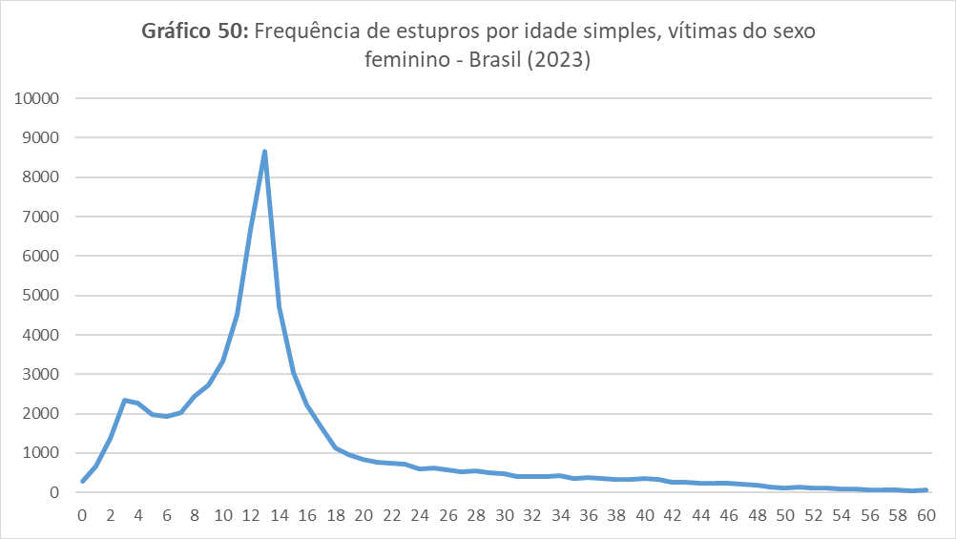
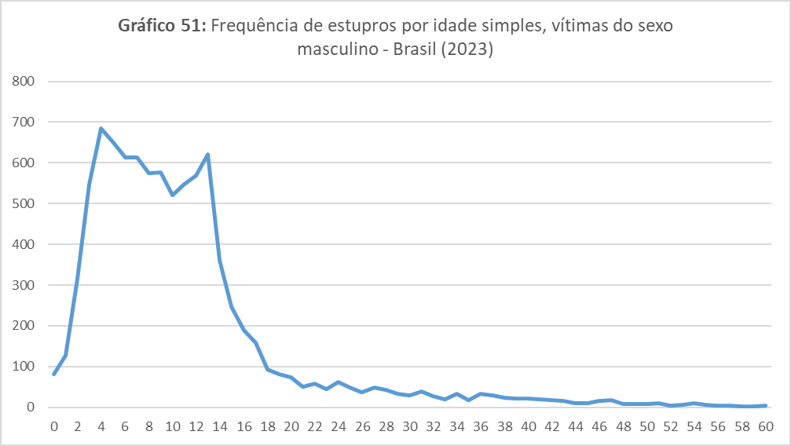
Gráfico 52: Vítimas de estupro e estupro de vulnerável, por raça/cor (em %) - Brasil (2023)

 |  |  |  |  |  |  |  |  |  |  |  |  |  |  |  | Amarela | Branca | Indígena | Negra
 |  |  |  |  |  |  |  |  |  |  |  |  |  |  |  | 0.4 | 46.9 | 0.5 | 52.2

QUADRO 08: Relação entre vítima e autor para registros de estupro e estupro de vulnerável, por idade |  |  |  | QUADRO 09: Local em que ocorreu o estupro ou estupro de vulnerável |  |  |  | MAPA 02: Taxa de estupros e estupros de vulnerável por 100 mil habitantes - UFs, 2023

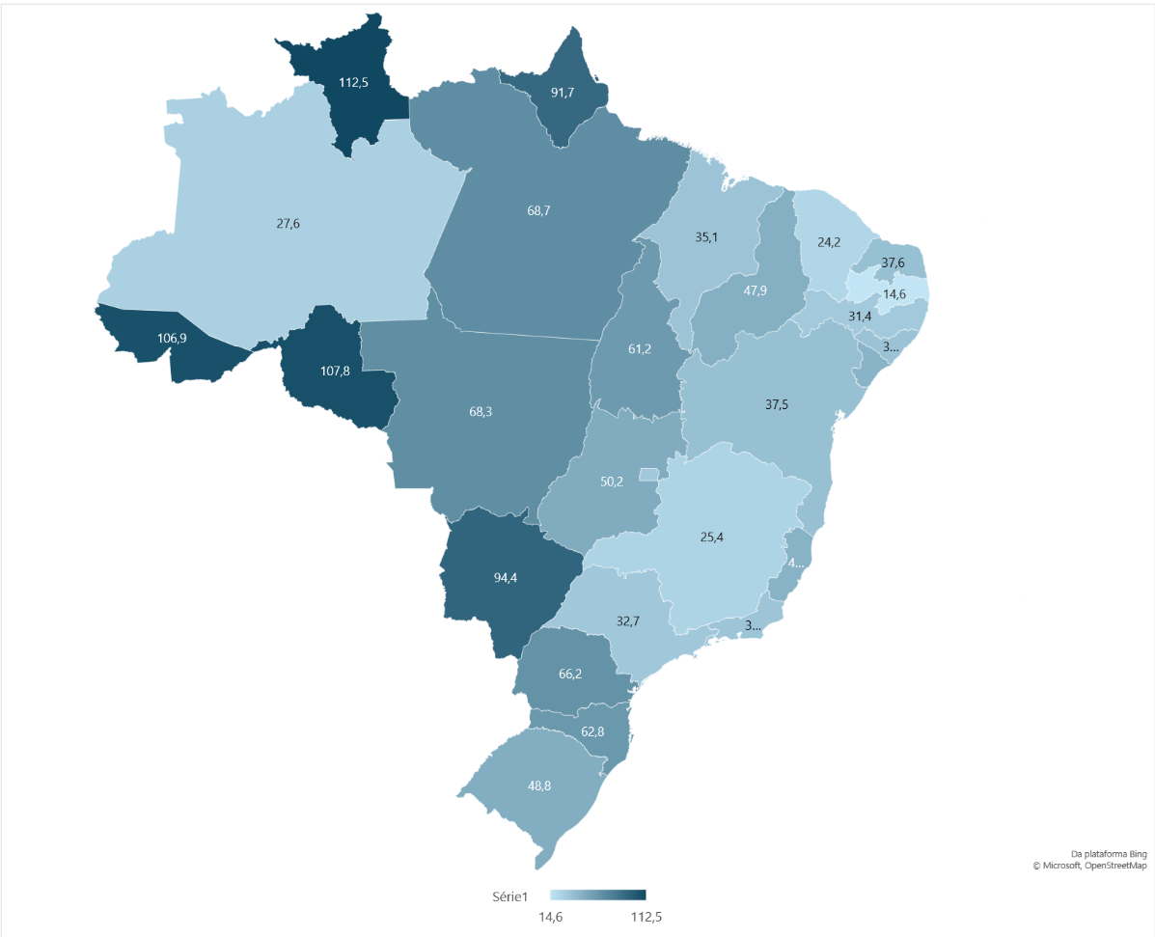
Tipo de relação | Até 13 anos | 14 anos e + | Total | Tipo de local | Estupro | Estupro de vulnerável | Estupro + Estupro de vulnerável
Familiar | 64.0 | 31.2 | 49.8 | Residência | 52.1 | 64.7 | 61.7
Parceiro íntimo | - | 28.1 | 16.2 | Via pública | 20.5 | 10.6 | 12.9
Ex-parceiro íntimo | - | 9.9 | 4.6 | Área rural | 2.2 | 2.5 | 2.5
Outros conhecidos | 22.4 | 13.2 | 14 | Sítio e fazendas | 0.9 | 1.2 | 1.1
Desconhecidos | 13.6 | 17.6 | 15.3 | Estabelecimento comercial/ financeiro | 3.8 | 1.4 | 2
 |  |  |  | Hospital | 1.5 | 1.4 | 1.4
 |  |  |  | Outros | 19 | 18.2 | 18.4

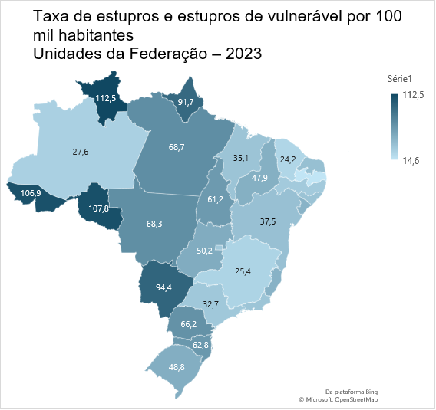
Fonte: Análise produzida a partir dos microdados dos registros policiais e das Secretarias estaduais de Segurança Pública e/ou Defesa Social. Fórum Brasileiro de Segurança Pública, 2024.

P09
PAINEL 09 |  |  |  |  |  |  |  |  |  |  |  |  |  |  |  | (Voltar ao índice)
Violência não letal contra crianças e adolescentes
Brasil – 2022-2023

Gráfico 53: Exploração sexual de crianças e adolescentes por idade da vítima, Brasil (2022-2023)
QUADRO 11: Síntese dos dados de crimes não letais com vítimas crianças e adolescentes – Brasil, 2023 |  |  |  |  |  |  | QUADRO 12: Variação dos registros de crimes entre crianças e adolescentes (0 a 17 anos) – Brasil, 2022-2023
 |  |  |  |  |  |  |  |  |  |  |  |  | Idade | 2022 | 2023
 |  |  |  |  |  |  |  |  |  |  |  |  | 0 | 3 | 5
VIOLÊNCIA NÃO LETAL |  |  |  |  |  |  | Tipo de crime | 2022 | 2023 | Variação (em %) |  |  | 1 | 1 | 4
Tipo | 0 a 4 anos | 5 a 9 anos | 10 a 13 anos | 14 a 17 anos | 0 a 17 anos |  |  | Taxa(1) | Taxa(1) |  |  |  | 2 | 6 | 4
 | Taxa(1) | Taxa(1) | Taxa(1) | Taxa(1) | Ns. absolutos | Taxa(1) | Abandono de incapaz | 18.9 | 23.0 | 22.0 |  |  | 3 | 6 | 4
ABANDONO |  |  |  |  |  |  | Abandono Material | 2.0 | 2.7 | 34.0 |  |  | 4 | 3 | 4
Abandono de incapaz | 25.5 | 29.9 | 25.1 | 9.8 | 11,215 | 23.0 | Maus-tratos | 46.4 | 60.5 | 30.3 |  |  | 5 | 7 | 9
Abandono material | 2.4 | 2.7 | 3.3 | 2.3 | 1,207 | 2.7 | Lesão corporal em VD | 39.4 | 38.6 | -2.2 |  |  | 6 | 3 | 10
VIOLAÇÃO DO DIREITO DE GUARDA |  |  |  |  |  |  | Subtração de incapaz | 2.4 | 3.1 | 28.4 |  |  | 7 | 7 | 13
Subtração de incapaz | 4.1 | 3.0 | 2.7 | 2.4 | 1,477 | 3.1 | Estupro | 111.9 | 125.5 | 12.1 |  |  | 8 | 8 | 20
VIOLÊNCIA FÍSICA |  |  |  |  |  |  | Pornografia infanto-juvenil | 4.1 | 5.9 | 42.6 |  |  | 9 | 17 | 18
Maus-tratos | 58.3 | 76.6 | 67.1 | 37.0 | 29,469 | 60.5 | Exploração sexual | 2.1 | 2.6 | 24.1 |  |  | 10 | 32 | 40
Lesão corporal em VD | 16.5 | 19.2 | 34.5 | 90.8 | 18,805 | 38.6 |  |  |  |  |  |  | 11 | 47 | 66
VIOLÊNCIA SEXUAL |  |  |  |  |  |  | (1)Taxa por 100 mil habitantes na faixa etária específica. |  |  |  |  |  | 12 | 85 | 120
Estupro | 68.7 | 103.3 | 233.9 | 111.5 | 61,153 | 125.5 |  |  |  |  |  |  | 13 | 141 | 140
Pornografia infanto-juvenil | 0.7 | 2.1 | 11.2 | 11.2 | 2,790 | 5.9 |  |  |  |  |  |  | 14 | 186 | 220
Exploração sexual | 0.2 | 0.5 | 3.3 | 7.0 | 1,255 | 2.6 |  |  |  |  |  |  | 15 | 180 | 216
(1)Taxa por 100 mil habitantes na faixa etária específica. |  |  |  |  |  |  |  |  |  |  |  |  | 16 | 148 | 192
 |  |  |  |  |  |  |  |  |  |  |  |  | 17 | 131 | 170

Gráfico 54: Distribuição racial das vítimas de estupro de 0 a 17 anos, por idade – Brasil, 2023 (em %)
Gráfico 55: Variação percentual do crime de abandono de incapaz por faixa etária, Brasil (2022-2023)
 |  |  |  |  |  |  |  |  |  |  |  |  |  |  | MAPA 03: Vítimas de estupro e estupro de vulnerável de 0 a 17 anos Taxas por 100 mil habitantes na respectiva faixa etária Unidades da Federação – 2023

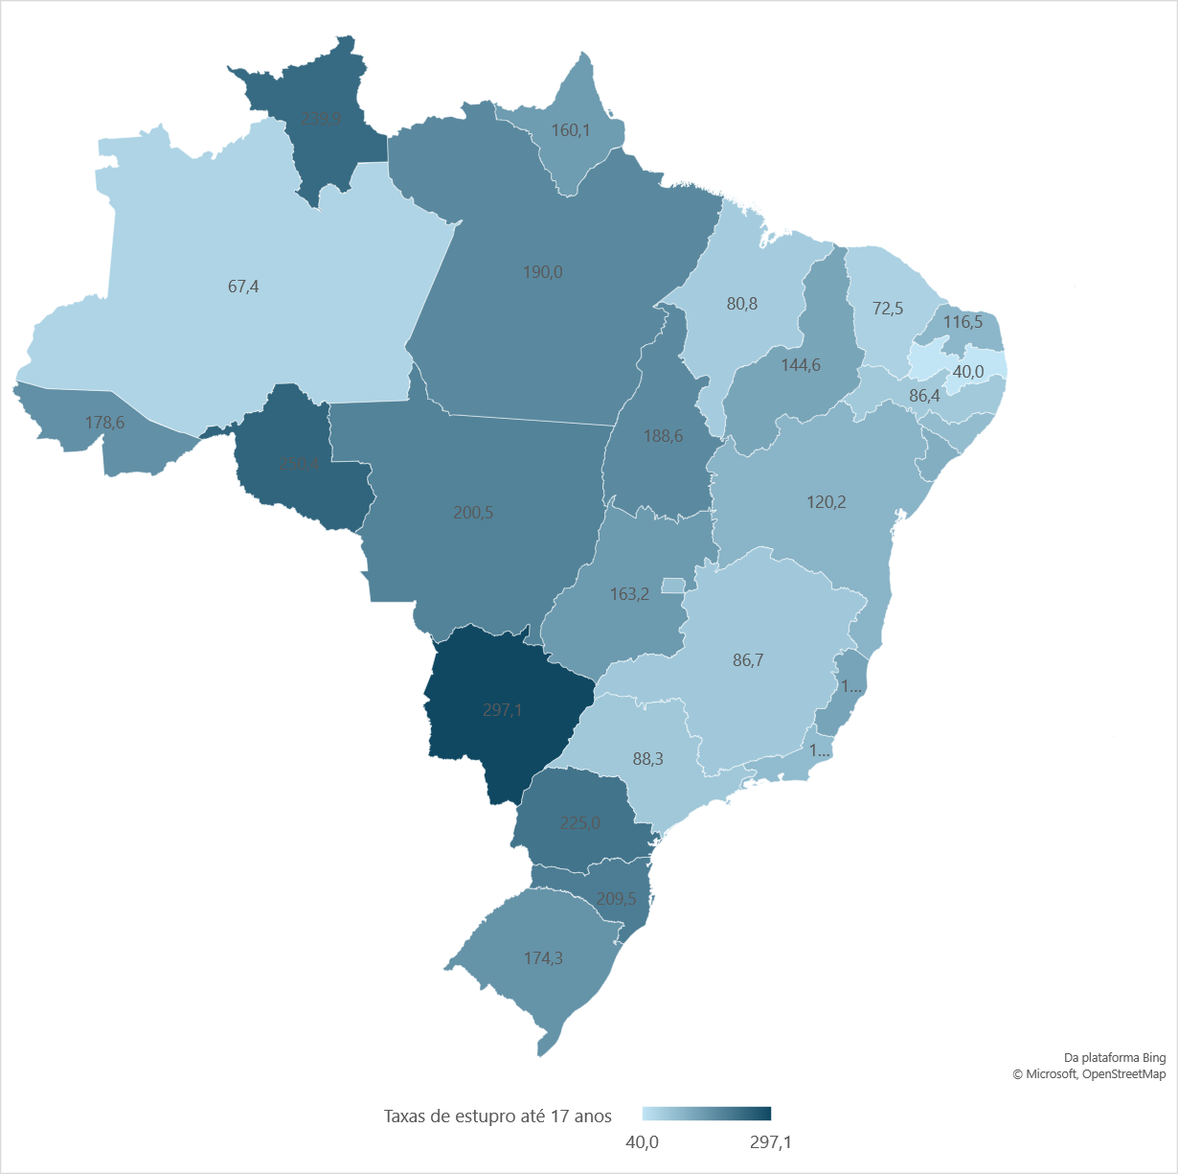

 | Branco | Negro | Outros
0 | 54.9 | 44.1 | 1.0
1 | 49.3 | 50.3 | 0.4
2 | 55.7 | 43.9 | 0.4
3 | 55.6 | 44.0 | 0.4
4 | 55.6 | 43.6 | 0.8
5 | 51.8 | 47.6 | 0.7
6 | 49.8 | 49.8 | 0.4
7 | 47.2 | 52.1 | 0.8
8 | 46.8 | 52.0 | 1.2
9 | 47.2 | 52.0 | 0.9 |  |  |  |  |  | 0 a 4 anos | 5 a 9 anos | 10 a 13 anos | 14 a 17 anos
10 | 45.1 | 54.4 | 0.5 |  |  |  |  | 2022 | 21.2 | 24.1 | 19.8 | 9.0
11 | 43.7 | 55.1 | 1.2 |  |  |  |  | 2023 | 25.5 | 29.9 | 25.1 | 9.8
12 | 43.1 | 55.7 | 1.2
13 | 43.2 | 55.6 | 1.2
14 | 42.9 | 56.1 | 0.9
15 | 42.4 | 56.7 | 0.9
16 | 45.8 | 53.3 | 0.9
17 | 45.2 | 53.9 | 1.0

Fonte: Secretarias Estaduais de Segurança Pública e/ou Defesa Social; Instituto de Segurança Pública/RJ (ISP); Polícia Civil do Estado do Acre; Polícia Civil do Estado de Alagoas; Polícia Civil do Estado da Bahia; Polícia Civil do Distrito Federal; Polícia Civil do Estado de Roraima; Censo 2022 - IBGE; Fórum Brasileiro de Segurança Pública.

P10
PAINEL 10 |  |  |  |  |  |  |  |  |  |  |  |  |  |  |  | (Voltar ao índice)
Maus-tratos entre crianças e adolescentes
Brasil – 2022-2023

Gráfico 56: Distribuição de crianças e adolescentes vítimas de maus-tratos por faixa etária (em %) – Brasil, 2023
Gráfico 57: Crianças e adolescentes vítimas de maus-tratos por faixa etária e sexo (em %) - Brasil, 2023
Gráfico 58: Crianças e adolescentes vítimas de maus-tratos por faixa etária e raça/cor (em %) - Brasil, 2023

 | 0 a 4 anos | 26%
 | 5 a 9 anos | 34% |  |  |  |  |  |  |  | Feminino | Masculino
 | 10 a 13 anos | 24% |  |  |  |  |  |  | 0 a 4 anos | 46.3 | 53.7
 | 14 a 17 anos | 15% |  |  |  |  |  |  | 5 a 9 anos | 45.3 | 54.7
 |  |  |  |  |  |  |  |  | 10 a 13 anos | 52.8 | 47.2
 |  |  |  |  |  |  |  |  | 14 a 17 anos | 65.3 | 34.7 |  | Branco | Negro | Outros
 |  |  |  |  |  |  |  |  |  |  |  | 0 a 4 anos | 55.9 | 43.6 | 0.5
 |  |  |  |  |  |  |  |  |  |  |  | 5 a 9 anos | 54.0 | 45.5 | 0.5
 |  |  |  |  |  |  |  |  |  |  |  | 10 a 13 anos | 51.6 | 47.8 | 0.6
 |  |  |  |  |  |  |  |  |  |  |  | 14 a 17 anos | 51.2 | 48.2 | 0.6

Gráfico 59: Relação entre autor e vítima de crimes de maus-tratos contra crianças e adolescentes por faixa etária da vítima – Brasil, 2023
Gráfico 60: Crianças e adolescentes vítimas de maus-tratos por faixa etária e tipo de local do crime (em %) - Brasil, 2023
Gráfico 61: Crianças e adolescentes vítimas de maus-tratos por sexo e tipo de local do crime – Brasil, 2023

 |  | 0 a 4 anos | 5 a 9 anos | 10 a 13 anos | 14 a 17 anos | 0 a 17 anos
 | Familiar | 91.9 | 94.0 | 95.2 | 94.0 | 93.8
 | Outros conhecidos | 2.8 | 2.9 | 1.8 | 1.7 | 2.4
 | Outros | 0.5 | 0.3 | 0.3 | 1.0 | 0.5 |  | Residência | Via pública | Outros
 | Desconhecidos | 4.8 | 2.8 | 2.7 | 3.2 | 3.3 | 0 a 4 anos | 64.5 | 10.1 | 25.4 |  |  | Residência | Via pública | Outros
 |  |  |  |  |  |  | 5 a 9 anos | 69.7 | 8.6 | 21.7 |  | Feminino | 70.3 | 8.9 | 20.7
 |  |  |  |  |  |  | 10 a 13 anos | 70.3 | 8.6 | 21.1 |  | Masculino | 66.9 | 8.9 | 24.2
 |  |  |  |  |  |  | 14 a 17 anos | 70.2 | 8.9 | 20.9

Gráfico 62: Vítimas de maus-tratos e lesão corporal em contexto de violência doméstica de 0 a 17 anos, Taxas por 100 mil habitantes na respectiva faixa etária - Brasil (2023)
 |  |  |  |  |  |  |  |  |  |  | MAPA 04: Vítimas de maus-tratos de 0 a 17 anos Taxas por 100 mil habitantes na respectiva faixa etária Unidades da Federação – 2023

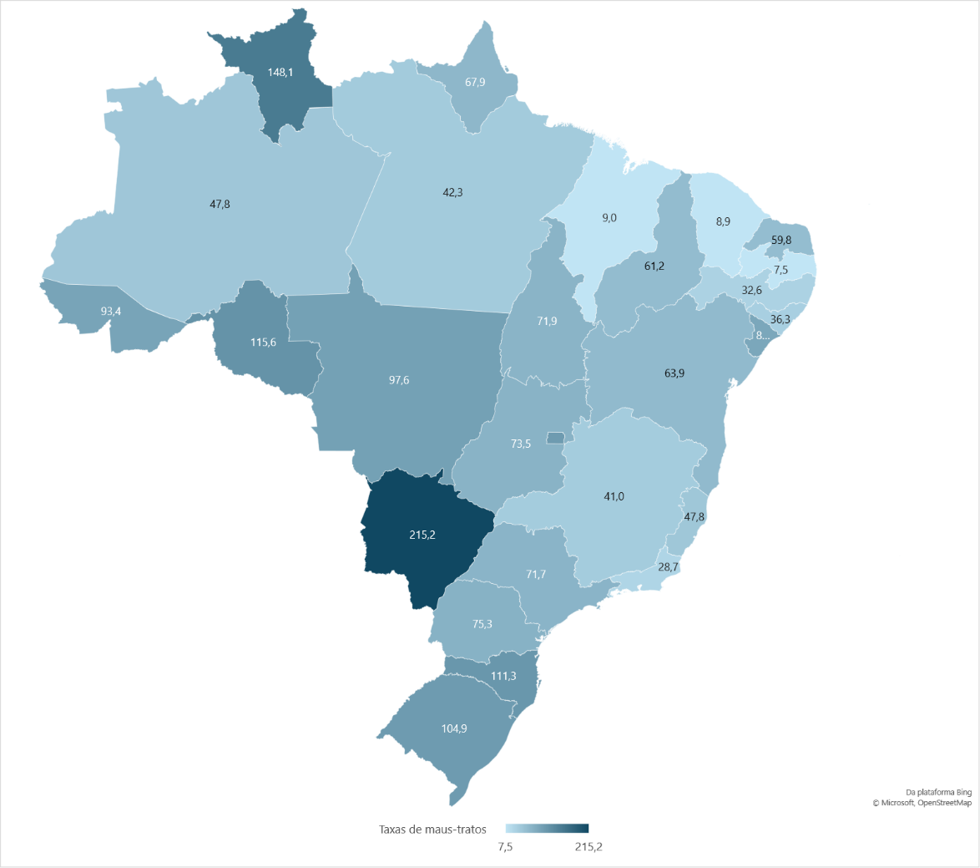

 | 0 a 4 anos | 5 a 9 anos | 10 a 13 anos | 14 a 17 anos
Maus-tratos | 58.3 | 76.6 | 67.1 | 37.0
Lesão corporal em violência doméstica | 16.5 | 19.2 | 34.5 | 90.8

Fonte: Secretarias Estaduais de Segurança Pública e/ou Defesa Social; Instituto de Segurança Pública/RJ (ISP); Polícia Civil do Estado do Acre; Polícia Civil do Estado de Alagoas; Polícia Civil do Estado da Bahia; Polícia Civil do Distrito Federal; Polícia Civil do Estado de Roraima; Censo 2022 - IBGE; Fórum Brasileiro de Segurança Pública.

P11
PAINEL 11 |  |  |  |  |  |  |  |  |  |  |  | (Voltar ao índice)
Violência letal contra crianças e adolescentes
Brasil – 2022-2023
Gráfico 63: Crianças e adolescentes vítimas de MVI por faixa etária e sexo – Brasil, 2023
Gráfico 64: Crianças e adolescentes vítimas de MVI por faixa etária e local do crime – Brasil, 2023
QUADRO 13: Síntese dos dados de mortes violentas intencionais com vítimas crianças e adolescentes – Brasil, 2023

VIOLÊNCIA LETAL
Tipo de crime | 0 a 11 anos | 12 a 17 anos | 0 a 17 anos
 | Ns. absolutos | Ns. absolutos | Ns. absolutos | Taxa(1) |  | Feminino | Masculino
Mortes Violentas Intencionais | 263 | 2,036 | 2,299 | 4.7 | 0 a 11 anos | 46.7 | 53.3
Homicídio doloso | 246 | 1,670 | 1,916 | 3.9 | 12 a 17 anos | 11.0 | 89.0 |  | Via pública | Residência | Outros
Latrocínio | 0 | 16 | 16 | 0.0 |  |  |  | 0 a 11 anos | 26.8 | 44.0 | 29.2
Lesão corporal seguida de morte | 9 | 12 | 21 | 0.0 |  |  |  | 12 a 17 anos | 62.3 | 16.5 | 21.2
Morte decorrente de intervenção policial | 8 | 338 | 346 | 0.7

(1) Taxa por 100 mil habitantes na faixa etária específica.

Gráfico 65: Crianças e adolescentes vítimas de MVI por faixa etária tipo de instrumento do crime – Brasil, 2023

Gráfico 66: Adolescentes vítimas de MDIP e MVI por idade – Brasil, 2023
Gráfico 67: Crianças e adolescentes vítimas de MVI por faixa etária e raça/cor – Brasil, 2023
 | 0 a 11 anos | 12 a 17 anos
Agressão (violência física, asfixia, estrangulamento, espancamento etc.) | 17.6 | 1.5
Arma branca | 12.6 | 8.8
Arma de fogo | 37.4 | 85.0 |  |  | Idade | Morte Decorrente de Intervenção Policial | MVI
Outro | 32.4 | 4.7 |  |  | 12 | 0 | 26
 |  |  |  |  | 13 | 5 | 57
 |  |  |  |  | 14 | 17 | 148 |  | Branco | Negro | Outro
 |  |  |  |  | 15 | 63 | 355 | 0 a 11 anos | 27.5 | 70.3 | 2.2
 |  |  |  |  | 16 | 98 | 584 | 12 a 17 anos | 13.9 | 85.4 | 0.7
 |  |  |  |  | 17 | 155 | 866

MAPA 05: Vítimas de MVI de 0 a 17 anos Taxas por 100 mil habitantes na respectiva faixa etária Unidades da Federação – 2023

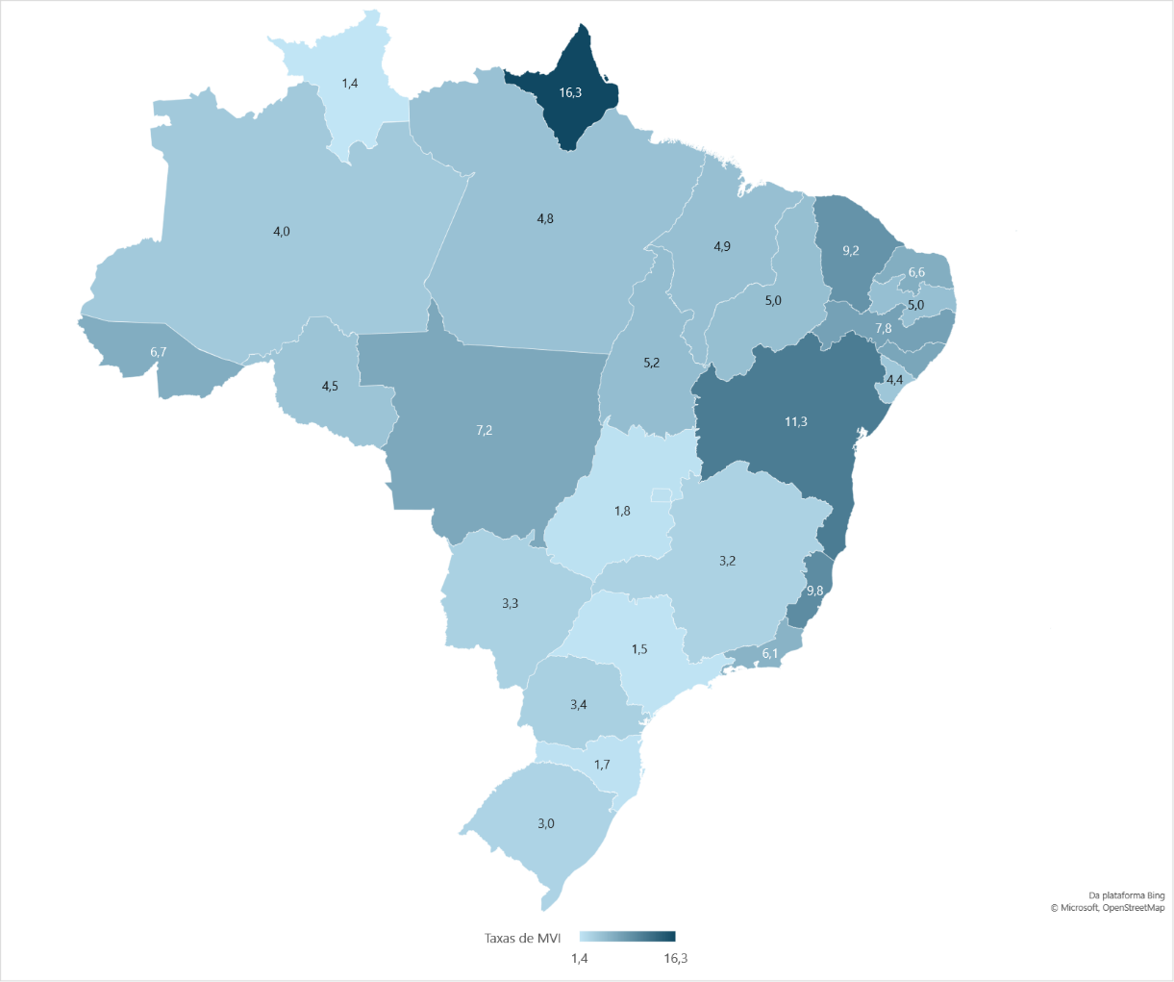

Fonte: Secretarias Estaduais de Segurança Pública e/ou Defesa Social; Instituto de Segurança Pública/RJ (ISP); Polícia Civil do Estado do Acre; Polícia Civil do Estado de Alagoas; Polícia Civil do Estado da Bahia; Polícia Civil do Distrito Federal; Polícia Civil do Estado de Roraima; Censo 2022 - IBGE; Fórum Brasileiro de Segurança Pública.

P12
PAINEL 12 |  |  |  |  |  |  |  |  |  |  | (Voltar ao índice)
Violência sexual infantil

Gráfico 68: Sexo das vítimas de estupro e estupro de vulnerável (em %) - Brasil (2023)
Gráfico 69: Vítimas de estupro e estupro de vulnerável menores de 14 anos, por idade e sexo - Brasil (2023)
Gráfico 70: Vítimas de estupro e estupro de vulnerável menores de 14 anos, por tipo de local (em %) - Brasil (2023)

Feminino | 88.2 | Idade | Feminino | Masculino
Masculino | 11.8 | 0 | 279 | 81
 |  | 1 | 664 | 128
 |  | 2 | 1367 | 317 |  |  |  |  | Residência | 65.1
 |  | 3 | 2350 | 548 |  |  |  |  | Outros | 19.0
 |  | 4 | 2256 | 685 |  |  |  |  | Via pública | 9.9
 |  | 5 | 1978 | 651 |  |  |  |  | Área rural | 2.4
 |  | 6 | 1929 | 614 |  |  |  |  | Hospital | 1.3
 |  | 7 | 2029 | 613 |  |  |  |  | Sítio e fazendas | 1.2
 |  | 8 | 2432 | 574 |  |  |  |  | Estabelecimento comercial/ financeiro | 1.1
 |  | 9 | 2718 | 576
 |  | 10 | 3329 | 520
 |  | 11 | 4526 | 548
 |  | 12 | 6671 | 568
 |  | 13 | 8670 | 621

Gráfico 71: Vítimas de estupro e estupro de vulnerável menores de 14 anos, por relação com autor (em %) - Brasil (2023)
Gráfico 72: Vítimas de estupro e estupro de vulnerável menores de 14 anos, por raça/cor (em %) - Brasil (2023)

Familiar | 63.3
Outros conhecidos | 22.2
Outros conhecidos | 14.6
Desconhecidos | 13.4
Companheiro | 7.0 |  |  |  | Amarela | Branca | Indígena | Negra
Outros | 1.1 |  |  |  | 0.4 | 47.1 | 0.5 | 51.9
Ex-companheiro | 0.6

Fonte: Análise produzida a partir dos microdados dos registros policiais e das Secretarias estaduais de Segurança Pública e/ou Defesa Social. Fórum Brasileiro de Segurança Pública, 2024.

G73
GRÁFICO 73 |  |  |  |  |  |  | (Voltar ao índice)
Registros de arma de fogo ativos no SINARM/Polícia Federal, ns. Absolutos
Brasil e Unidades da Federação - 2017-2023
Gráfico 73: Registros de arma de fogo ativos no SINARM/Polícia Federal, ns. absolutos, Brasil, 2017-2023
 | 2017 | 2019 | 2020 | 2021 | 2022 | 2023
Brasil | 637,972 | 1,056,670 | 1,233,745 | 1,490,323 | 1,558,416 | 2,088,048

Fonte: Polícia Federal; Fórum Brasileiro de Segurança Pública.

G74
GRÁFICO 74 |  |  |  |  |  |  |  |  |  |  | (Voltar ao índice)
Apreensão de maconha e cocaína - Brasil, 2013-2023 (em toneladas)
Gráfico 74: Apreensão de maconha e cocaína - Brasil, 2013-2023 (em toneladas)
Grupos | 2013 | 2014 | 2015 | 2016 | 2017 | 2018 | 2019 | 2020 | 2021 | 2022 | 2023
Maconha, insumos e derivados(1) | 222.57 | 208.71 | 271.34 | 235.40 | 353.98 | 268.08 | 265.99 | 546.44 | 410.23 | 414.87 | 416.39
Cocaína, insumos e derivados(2) | 41.74 | 33.86 | 27.22 | 41.47 | 48.05 | 79.17 | 104.58 | 91.23 | 93.42 | 96.64 | 72.50

Fonte: Polícia Federal; Fórum Brasileiro de Segurança Pública.
Nota: Os registros de apreensões da Polícia Federal podem conter dados de apreensões de outras instituições federais de segurança pública, em razão da diferenciação entre os poderes de polícias administrativa e judiciária. Quando informadas em gramas, as quantidades foram convertidas para toneladas.
(1) Inclui maconha, haxixe, semente de maconha e skunk.
(2) Inclui cocaína e semente de coca.

G75
GRÁFICO 75 |  |  |  |  |  |  |  |  |  |  |  | (Voltar ao índice)
Apreensão de cocaína - Regiões, 2013-2023 (em kg)
Gráfico 75: Apreensão de cocaína - Regiões, 2013-2023 (em kg)
Regiões | 2013 | 2014 | 2015 | 2016 | 2017 | 2018 | 2019 | 2020 | 2021 | 2022 | 2023
Norte | 5,450.01 | 5,565.08 | 3,623.32 | 5,020.02 | 3,062.19 | 7,030.85 | 5,566.26 | 4,056.78 | 7,204.47 | 19,122.38 | 7,400.31
Nordeste | 3,223.45 | 3,007.91 | 3,841.35 | 3,110.55 | 3,137.08 | 8,133.48 | 13,529.69 | 17,195.81 | 11,876.89 | 12,633.29 | 7,287.33
Centro-Oeste | 11,779.93 | 9,507.64 | 7,663.16 | 8,799.40 | 11,480.73 | 11,246.66 | 13,502.45 | 15,717.21 | 17,452.00 | 21,520.83 | 23,635.02
Sudeste | 17,935.45 | 11,557.30 | 8,753.24 | 19,791.12 | 23,299.55 | 38,303.49 | 40,986.64 | 36,131.08 | 34,122.15 | 33,182.29 | 21,561.46
Sul | 3,352.15 | 4,220.22 | 3,341.46 | 4,750.54 | 7,067.64 | 14,460.51 | 30,997.76 | 18,131.64 | 22,764.91 | 10,184.03 | 12,620.69

Fonte: Polícia Federal; Fórum Brasileiro de Segurança Pública.
Nota: Os registros de apreensões da Polícia Federal podem conter dados de apreensões de outras instituições federais de segurança pública, em razão da diferenciação entre os poderes de polícias administrativa e judiciária. Qunado informadas em gramas, as quantidades foram convertidas para quilogramas.
(1) Inclui cocaína e semente de coca.

G76
GRÁFICO 76 |  |  |  |  |  |  |  |  |  |  | (Voltar ao índice)
Apreensão de maconha - Regiões, 2013 -2023 (em kg)
Gráfico 76: Apreensão de maconha - Regiões, 2013 -2023 (em kg)
Regiões | 2013 | 2014 | 2015 | 2016 | 2017 | 2018 | 2019 | 2020 | 2021 | 2022 | 2023
Norte | 229.28 | 1,913.00 | 3,424.10 | 3,459.41 | 12,279.41 | 10,570.38 | 3,171.38 | 4,104.61 | 4,539.91 | 20,307.33 | 18,385.78
Nordeste | 12,712.51 | 20,153.26 | 42,554.69 | 17,617.40 | 23,905.30 | 9,638.06 | 26,590.09 | 5,325.02 | 33,178.82 | 9,462.55 | 9,279.61
Centro-Oeste | 100,584.45 | 87,442.05 | 67,427.64 | 107,866.80 | 187,330.92 | 118,546.77 | 106,218.25 | 312,688.80 | 120,977.92 | 99,798.60 | 96,454.11
Sudeste | 28,862.63 | 47,453.70 | 102,220.95 | 61,683.76 | 56,795.24 | 55,229.08 | 62,580.83 | 68,960.21 | 102,916.07 | 96,583.13 | 67,842.33
Sul | 80,180.24 | 51,744.10 | 55,715.18 | 44,771.98 | 73,667.69 | 74,092.96 | 67,430.11 | 155,360.53 | 148,615.94 | 188,722.35 | 224,432.41

Fonte: Polícia Federal; Fórum Brasileiro de Segurança Pública.
Nota: Os registros de apreensões da Polícia Federl podem conter dados de apreensões de outras instituições federais de segurança pública, em razão da diferenciação entre os poderes de polícias administrativa e judiciária.
(1) Inclui maconha, haxixe, semente de maconha e skunk.

G77
GRÁFICO 77 |  | (Voltar ao índice)
Gasto per capita com segurança pública, por UF - 2023

Gráfico 77: Gasto per capita com segurança pública - 2023 (em R$)

Unidades da Federação
 | Gasto per capita
Maranhão | 314.30
São Paulo | 352.31
Piauí | 365.85
Pernambuco | 374.92
Bahia | 420.94
Santa Catarina | 431.54
Distrito Federal | 458.53
Paraíba | 486.38
Ceará | 526.46
Paraná | 544.53
Minas Gerais | 548.23
Goiás | 550.82
Espírito Santo | 583.62
Pará | 586.36
Sergipe | 595.34
Alagoas | 611.16
Rio Grande do Sul | 647.72
Amazonas | 681.32
Rio Grande do Norte | 712.19
Mato Grosso do Sul | 796.23
Tocantins | 863.50
Rio de Janeiro | 967.39
Mato Grosso | 1,034.46
Rondônia | 1,067.23
Roraima | 1,172.01
Acre | 1,263.88
Amapá | 1,314.25

Fonte: Ministério da Fazenda/Secretaria do Tesouro Nacional – STN/Sistema de Informações Contábeis e Fiscais do Setor Público Brasileiro – SICONFI; Instituto Brasileiro de Geografia e Estatística - IBGE.
Nota: Valores extraídos em Junho de 2024. Despesas empenhadas.

G78
GRÁFICO 78 |  |  |  | (Voltar ao índice)
Variação das despesas com a função Segurança Pública entre 2022 e 2023 (em %)
Gráfico 78: Variação das despesas com a função Segurança Pública entre 2022 e 2023 (em %)

 |  |  | %
Total | 131,446,486,652.73 | 137,903,365,026.68 | 4.9
União | 15,163,457,632.80 | 16,486,771,036.54 | 8.7
Municípios | 9,717,415,114.03 | 10,998,888,398.63 | 13.2
Unidades da Federação | 106,565,613,905.91 | 110,417,705,591.51 | 3.6

Fonte: Ministério da Fazenda/Secretaria do Tesouro Nacional – STN/Sistema de Informações Contábeis e Fiscais do Setor Público Brasileiro – SICONFI; Controladoria Geral da União – CGU/Portal da Transparência.
Nota: Valores atualizados pelo IPCA de dezembro/2023. Despesas empenhadas.
Nota: Valores extraídos em Junho de 2024, retificando os dados publicados nas edições anteriores do Anuário Brasileiro de Segurança Pública.

G79
GRÁFICO 79 |  |  |  |  |  |  | (Voltar ao índice)
Evolução das despesas com a Função Segurança Pública, em R$ bilhões, por ente federativo
2019-2023

Gráfico 79: Evolução das despesas com a Função Segurança Pública, em R$ bilhões, por ente federativo (2019-2023)
 | 2019 | 2020 | 2021 | 2022 | 2023 | Variação 2019-2023 (em %)
União | 14.1 | 16.9 | 14.7 | 15.2 | 16.5 | 16.6
Unidades da Federação | 98.4 | 94.9 | 94.4 | 106.6 | 110.4 | 12.2
Municípios | 8.3 | 8.6 | 8.2 | 9.7 | 11.0 | 32.1
Total | 120.8 | 120.4 | 117.3 | 131.4 | 137.9 | 14.1

 | 2019 | 2020 | 2021 | 2022 | 2023 | Variação 2019-2023 (em %)
União | 14,138,922,726.45 | 16,863,568,897.80 | 14,691,114,621.98 | 15,163,457,632.80 | 16,486,771,036.54 | 16.6
Unidades da Federação | 98,387,066,714.75 | 94,901,585,604.15 | 94,428,999,098.61 | 106,565,613,905.91 | 110,417,705,591.51 | 12.2
Municípios | 8,323,950,337.11 | 8,590,055,612.53 | 8,156,269,717.32 | 9,717,415,114.03 | 10,998,888,398.63 | 32.1
Total | 120,849,939,778.31 | 120,355,210,114.48 | 117,276,383,437.91 | 131,446,486,652.73 | 137,903,365,026.68 | 14.1

Fonte: Ministério da Fazenda/Secretaria do Tesouro Nacional – STN/Sistema de Informações Contábeis e Fiscais do Setor Público Brasileiro – SICONFI; Controladoria Geral da União – CGU/Portal da Transparência.
Nota: Valores atualizados pelo IPCA de dezembro/2023. Despesas empenhadas.
Nota: Valores extraídos em Junho de 2024, retificando os dados publicados nas edições anteriores do Anuário Brasileiro de Segurança Pública.

G80
GRÁFICO 80 |  |  |  |  |  | (Voltar ao índice)
Receita Corrente Líquida (RCL), estados e municípios - 2019 a 2023
Gráfico 80: RCL, estados e municípios, entre 2019 e 2023

SINCONFI-RREO/STN/MF

Receitas Correntes Líquidas | 2019 | 2020 | 2021 | 2022 | 2023
Estados | R$ 876,487,482,202.56 | R$ 897,596,662,587.13 | R$ 971,668,132,627.03 | R$ 1,051,955,019,710.49 | R$ 957,647,801,254.53
Municípios | R$ 613,745,718,581.73 | R$ 629,007,930,960.81 | R$ 643,796,007,423.90 | R$ 714,134,920,311.90 | R$ 737,034,805,411.37
União

Fonte: Ministério da Fazenda/Secretaria do Tesouro Nacional – STN/Sistema de Informações Contábeis e Fiscais do Setor Público Brasileiro – SICONFI.

G81
GRÁFICO 81 |  |  |  |  |  |  |  |  |  |  |  |  |  | (Voltar ao índice)
Participação dos entes federados no financiamento da Segurança Pública
2011-2023

Gráfico 81: Participação dos entes federados no financiamento da Segurança Pública. 2011 a 2023.

 | 2011 | 2012 | 2013 | 2014 | 2015 | 2016 | 2017 | 2018 | 2019 | 2020 | 2021 | 2022 | 2023
União | 14.6 | 15.0 | 14.6 | 12.7 | 11.5 | 11.8 | 11.5 | 12.5 | 11.7 | 14.0 | 12.5 | 11.5 | 12.0
Unidades da Federação | 79.8 | 79.0 | 79.6 | 81.6 | 82.7 | 81.9 | 82.4 | 81.1 | 81.4 | 78.9 | 80.5 | 81.1 | 80.1
Municípios | 5.6 | 6.0 | 5.8 | 5.7 | 5.8 | 6.3 | 6.1 | 6.4 | 6.9 | 7.1 | 7.0 | 7.4 | 8.0

Fonte: Ministério da Fazenda/Secretaria do Tesouro Nacional – STN/Sistema de Informações Contábeis e Fiscais do Setor Público Brasileiro – SICONFI; Controladoria Geral da União – CGU/Portal da Transparência.

G82
GRÁFICO 82 |  |  |  |  |  |  |  |  |  |  |  |  | (Voltar ao índice)
Participação das áreas de políticas públicas no orçamento público (em %)
Unidades da Federação - 2023

Gráfico 82: Participação das áreas de políticas públicas no orçamento público (em %)
 | Agricultura | Assistência Social | Ciência e Tecnologia | Cultura | Desporto e Lazer | Direitos da Cidadania | Educação | Gestão Ambiental | Habitação | Previdência Social | Saúde | Segurança Pública
AC | 1.5 | 0.5 | 0.6 | 0.3 | 0.2 | 0.3 | 22.5 | 0.5 | 0.1 | 9.6 | 17.0 | 10.2
AL | 0.8 | 1.7 | 0.8 | 0.5 | 0.3 | 3.3 | 11.5 | 0.3 | 0.0 | 18.2 | 14.0 | 10.6
AP | 0.7 | 2.2 | 0.1 | 0.5 | 0.3 | 0.5 | 18.7 | 0.0 | 0.2 | 7.0 | 21.4 | 11.3
AM | 0.7 | 2.6 | 0.4 | 1.5 | 0.2 | 3.0 | 15.9 | 0.3 | 0.2 | 9.5 | 15.5 | 8.9
BA | 1.1 | 0.3 | 0.2 | 0.3 | 0.4 | 1.2 | 15.9 | 0.3 | 0.1 | 14.7 | 15.3 | 7.6
CE | 1.4 | 1.9 | 0.5 | 0.5 | 0.3 | 1.0 | 17.7 | 1.0 | 0.1 | 13.2 | 16.0 | 12.4
DF | 0.6 | 2.9 | 0.5 | 0.9 | 0.5 | 0.6 | 16.3 | 0.5 | 0.2 | 13.2 | 12.3 | 3.8
ES | 2.0 | 0.9 | 1.0 | 0.4 | 0.6 | 3.8 | 12.7 | 0.5 | 0.2 | 17.2 | 17.9 | 8.9
GO | 0.8 | 1.5 | 0.5 | 0.4 | 0.2 | 1.5 | 15.1 | 0.1 | 1.1 | 20.5 | 12.5 | 9.9
MA | 0.6 | 2.5 | 0.3 | 0.6 | 0.2 | 2.4 | 14.9 | 0.2 | 0.0 | 13.9 | 17.2 | 8.7
MT | 1.5 | 0.6 | 0.4 | 0.4 | 0.2 | 1.1 | 14.4 | 0.7 | 0.1 | 13.6 | 10.1 | 10.2
MS | 0.8 | 2.0 | 0.2 | 0.4 | 0.3 | 1.0 | 13.1 | 0.3 | 0.3 | 20.0 | 9.6 | 9.0
MG | 0.6 | 0.2 | 0.5 | 0.1 | 0.1 | 0.0 | 15.1 | 0.3 | 0.1 | 20.4 | 12.3 | 10.2
PA | 0.8 | 4.1 | 0.3 | 1.0 | 0.3 | 0.4 | 15.7 | 0.4 | 0.2 | 15.6 | 12.5 | 10.8
PB | 1.9 | 2.5 | 0.2 | 0.4 | 0.1 | 1.5 | 21.2 | 1.0 | 0.4 | 13.0 | 14.8 | 10.8
PR | 1.3 | 0.6 | 1.0 | 0.2 | 0.1 | 0.1 | 19.7 | 0.6 | 0.6 | 20.0 | 12.2 | 9.2
PE | 0.5 | 0.5 | 0.2 | 0.3 | 0.1 | 3.1 | 14.4 | 0.3 | 0.2 | 18.0 | 17.2 | 6.9
PI | 1.9 | 0.6 | 0.4 | 0.3 | 0.2 | 0.8 | 13.0 | 0.3 | 0.1 | 14.8 | 14.6 | 6.0
RJ | 0.6 | 0.7 | 0.5 | 0.4 | 0.1 | 0.3 | 9.6 | 0.8 | 0.7 | 27.6 | 8.1 | 15.2
RN | 0.7 | 0.8 | 0.0 | 0.4 | 0.0 | 1.6 | 13.1 | 0.8 | 0.0 | 25.7 | 12.2 | 12.1
RS | 1.0 | 0.3 | 0.3 | 0.2 | 0.0 | 0.4 | 7.4 | 0.3 | 0.2 | 24.0 | 12.2 | 9.0
RO | 2.8 | 0.9 | 0.1 | 0.2 | 0.3 | 2.7 | 16.9 | 0.6 | 0.1 | 8.6 | 16.2 | 12.4
RR | 2.0 | 1.8 | 0.0 | 0.5 | 0.2 | 3.0 | 20.8 | 0.1 | 0.0 | 3.3 | 18.8 | 10.0
SC | 2.2 | 0.3 | 0.4 | 0.3 | 0.1 | 3.4 | 15.0 | 0.2 | 0.1 | 22.1 | 14.7 | 7.5
SP | 0.2 | 0.3 | 0.6 | 0.5 | 0.1 | 1.9 | 17.6 | 0.6 | 0.4 | 11.9 | 10.1 | 4.8
SE | 1.2 | 1.0 | 0.3 | 0.4 | 0.3 | 1.7 | 13.6 | 0.1 | 0.2 | 20.9 | 17.1 | 9.8
TO | 1.8 | 0.4 | 0.1 | 0.2 | 0.2 | 2.0 | 14.3 | 0.5 | 0.0 | 13.8 | 20.2 | 8.2

Fonte: Ministério da Fazenda/Secretaria do Tesouro Nacional – STN/Sistema de Informações Contábeis e Fiscais do Setor Público Brasileiro – SICONFI.
Nota: Despesas empenhadas. Valores extraídos em Junho de 2024, retificando os dados publicados no Anuário Brasileiro de Segurança Pública 17, ano 2022

G83
GRÁFICO 83 |  |  |  |  |  |  |  |  |  | (Voltar ao índice)
Evolução dos recursos do Fundo Nacional de Segurança Pública e do Fundo Penitenciário Nacional
2015-2023

Gráfico 83: Evolução dos recursos do Fundo Nacional de Segurança Pública e do Fundo Penitenciário Nacional (2015-2023)

Fundos Públicos vinculados ao MJSP | 2015 | 2016 | 2017 | 2018 | 2019 | 2020 | 2021 | 2022 | 2023
Fundo Nacional de Segurança Pública - FNSP | 639,931,000.46 | 459,522,920.63 | 911,652,002.76 | 727,289,092.90 | 966,666,425.05 | 2,512,591,017.63 | 1,537,921,259.09 | 1,988,800,671.77 | 2,195,493,802.08
Fundo Penitenciário Nacional - FUNPEN | 449,222,811.50 | 2,176,730,450.00 | 1,126,766,909.54 | 333,856,472.30 | 765,973,190.66 | 502,820,625.60 | 602,353,653.13 | 397,993,884.34 | 578,794,212.40
Total |  |  | 2,162,528,477.49 | 1,250,115,407.85 | 2,026,042,292.36 | 3,056,511,069.45 | 2,165,963,752.31 | 2,439,479,537.68 | 2,818,461,593.44

Fonte: Controladoria Geral da União – CGU/Portal da Transparência.

G84
GRÁFICO 84 |  | (Voltar ao índice)
Transferências do FNSP em relação as Despesas Estaduais com a Função Segurança Pública em 2023
Unidades da Federação - 2023
Gráfico 84: Transferências do FNSP em relação as Despesas Estaduais com a Função Segurança Pública em 2023, por UF (em %)
AC | 3.66%
AL | 1.85%
AP | 3.98%
AM | 1.44%
BA | 0.66%
CE | 0.83%
DF | 2.74%
ES | 1.58%
GO | 0.91%
MA | 1.81%
MT | 0.93%
MS | 1.61%
MG | 0.35%
PA | 0.83%
PB | 1.83%
PR | 0.62%
PE | 1.13%
PI | 2.95%
RJ | 0.25%
RN | 1.50%
RS | 0.55%
RO | 2.29%
RR | 5.15%
SC | 1.08%
SP | 0.27%
SE | 2.69%
TO | 2.71%
UF | A/B %
AC | 3.66%
AL | 1.85%
AP | 3.98%
AM | 1.44%
BA | 0.66%
CE | 0.83%
DF | 2.74%
ES | 1.58%
GO | 0.91%
MA | 1.81%
MT | 0.93%
MS | 1.61%
MG | 0.35%
PA | 0.83%
PB | 1.83%
PR | 0.62%
PE | 1.13%
PI | 2.95%
RJ | 0.25%
RN | 1.50%
RS | 0.55%
RO | 2.29%
RR | 5.15%
SC | 1.08%
SP | 0.27%
SE | 2.69%
TO | 2.71%

Fonte: Ministério da Justiça e Segurança Pública – MJSP e Ministério da Fazenda/Secretaria do Tesouro Nacional – STN/Sistema de Informações Contábeis e Fiscais do Setor Público Brasileiro – SICONFI.
Nota: Despesas empenhadas e transferências efetivadas. Foram constatadas divergências sobre os valores de repasses do FNSP entre o SICONFI/STN e o MJSP, optando-se pela última fonte.

G85
GRÁFICO 85 |  |  | (Voltar ao índice)
Execução Orçamentária do MJSP por Órgão/Unidade Orçamentária - 2023
Gráfico 85: Execução orçamentária do MJSP por órgão/unidade orçamentária - 2023 (em %)

Ministério da Justiça e Segurança Pública | 1,129,108,620.36 | 5.73%
Polícia Federal | 9,384,661,063.27 | 47.66%
Conselho Administrativo de Defesa Econômica | 64,077,526.90 | 0.33%
Autoridade Nacional de Proteção de Dados | 4,938,973.23 | 0.03%
Polícia Rodoviária Federal | 6,289,792,022.34 | 31.94%
Fundo de Defesa de Direitos Difusos | 3,433,164.31 | 0.02%
Fundo Penitenciário Nacional | 578,794,212.40 | 2.94%
Fundo Nacional de Segurança Pública | 2,195,493,802.08 | 11.15%
Fundo Nacional Antidrogas | 40,740,414.65 | 0.21%
 | 19,691,039,799.54 | 100.00%

Fonte: Controladoria Geral da União – CGU/Portal da Transparência.
Nota: Valores extraídos em Junho de 2024. Despesas empenhadas.

G86
GRÁFICO 86 |  |  |  |  |  |  |  |  |  |  |  | (Voltar ao índice)
Quantidade de operações da Força Nacional, por ano
Brasil e Unidades da Federação – 2013-2023
Gráfico 86: Quantidade de operações da Força Nacional, por ano (2013-2023)
 | 2013 | 2014 | 2015 | 2016 | 2017 | 2018 | 2019 | 2020 | 2021 | 2022 | 2023 | 2024
Brasil | 13 | 48 | 40 | 45 | 34 | 40 | 73 | 58 | 97 | 65 | 79 | 45

Fonte: Ministério da Justiça e Segurança Pública; Fórum Brasileiro de Segurança Pública.

G87
GRÁFICO 87 |  |  |  | (Voltar ao índice)
Evolução da população prisional, Brasil, 2000-2023
Gráfico 87: Evolução da população prisional, Brasil, 2000-2023

 | Presos no Sistema Penitenciário (1) | Presos sob Custódia das Polícias | Total de pessoas encarceradas
2000 | 174,980 | 57,775 | 232,755
2001 | 171,366 | 62,493 | 233,859
2002 | 181,019 | 58,326 | 239,345
2003 | 240,203 | 68,101 | 308,304
2004 | 262,710 | 73,648 | 336,358
2005 | 296,919 | 64,483 | 361,402
2006 | 339,580 | 61,656 | 401,236
2007 | 366,359 | 56,014 | 422,373
2008 | 393,698 | 57,731 | 451,429
2009 | 417,112 | 56,514 | 473,626
2010 | 445,705 | 50,546 | 496,251
2011 | 471,254 | 43,328 | 514,582
2012 | 513,713 | 34,290 | 548,003
2013 | 557,286 | 24,221 | 581,507
2014 | 584,758 | 37,444 | 622,202
2015 | 663,155 | 35,463 | 698,618
2016 | 702,385 | 19,735 | 722,120
2017 | 704,576 | 18,140 | 722,716
2018 | 725,332 | 18,884 | 744,216
2019 | 748,009 | 7,265 | 755,274
2020 | 753,966 | 5,552 | 759,518
2021 | 815,165 | 5,524 | 820,689
2022 | 826,740 | 5,555 | 832,295
2023 | 846,021 | 5,989 | 852,010

Fonte: Ministério da Justiça e Segurança Pública/Sistema de Informações do Departamento Penitenciário Nacional – SISDEPEN; Fórum Brasileiro de Segurança Pública.

(1) Considera os presos no sistema penitenciário estadual e federal.

G88
GRÁFICO 88 |  |  | (Voltar ao índice)
Percentual da população em laborterapia por tipo de trabalho
Brasil - 2023
Gráfico 88: Percentual da população em laborterapia por tipo de trabalho - Brasil (2023)

Tipo de trabalho | Ns. Abs | %
Trabalho externo | 38,679 | 23.2
Trabalho interno | 128,259 | 76.8

Fonte: Ministério da Justiça e Segurança Pública/Sistema de Informações do Departamento Penitenciário Nacional – SISDEPEN; Fórum Brasileiro de Segurança Pública.

G89
GRÁFICO 89 |  |  |  |  |  |  |  |  |  |  |  |  |  |  |  |  |  |  |  |  |  | (Voltar ao índice)
Evolução do número de adolescentes em cumprimento de medida socioeducativa em meio fechado(1) (Brasil, 1996-2023)

 | 1996 | 1999 | 2002 | 2004 | 2006 | 2007 | 2008 | 2009 | 2010 | 2011 | 2012 | 2013 | 2014 | 2015 | 2016 | 2017 | 2018 | 2019 | 2020 | 2021 | 2022 | 2023
Total | 4,245 | 8,579 | 9,555 | 13,489 | 15,426 | 16,535 | 16,868 | 16,940 | 17,703 | 19,595 | 20,532 | 23,725 | 25,428 | 26,868 | 26,450 | 26,109 | 24,510 | 22,031 | 14,944 | 13,329 | 12,515 | 11,757
Gráfico 89: Evolução do número de adolescentes em cumprimento de medida socioeducativa em meio fechado (Brasil, 1996-2023)

Fonte: Secretarias de Estado da Justiça e Segurança Pública; Secretarias de Justiça e Cidadania; Instituto Socioeducativo/AC; Secretaria de prevenção à Violência/AL; Fundação da Criança e do Adolescente (FCRIA)/AP; Fundação da Criança e do Adolescente (FUNDAC)/BA; Secretaria da Proteção Social/CE; Instituto de Atendimento Socioeducativo/ES; Secretaria de Estado de Desenvolvimento Social/GO; Fundação da Criança e do Adolescente (FUNAC)/MA; Fundação de Atendimento Socioeducativo (FASEPA)/PA; Fundação de Desenvolvimento da Criança e do Adolescente "Alice de Almeida"/PB; Fundação de Atendimento Socioeducativo (Funase)/PE; Secretaria de Estado da Assistência Social, Trabalho e Direitos Humanos/PI; Departamento Geral de Ações Socioeducativas (Degase)/RJ; Fundação de Atendimento Socioeducativo (FUNDASE)/RN; Fundação de Atendimento Socioeducativo (FASE)/RS; Fundação Estadual de Atendimento Socioeducativo (FEASE)/RO; Secretaria do Trabalho e do Bem-Estar Social/RR; Secretaria da Administração Prisional e Socioeducativa/SC; Fundação Centro de Atendimento Socioeducativo ao Adolescente (Fundação CASA)/SP; Fundação Renascer/SE; Fórum Brasileiro de Segurança Pública.

(1) São considerados adolescentes atendidos em regime de internação, internação provisória, internação sanção, semiliberdade e medida protetiva.

G90
GRÁFICO 90 |  |  |  |  | (Voltar ao índice)
Número de adolescentes em cumprimento de medida socioeducativa em meio aberto - LA, PSC e Total (1)
Brasil - 2020-2023
Gráfico 90: Número de adolescentes em cumprimento de medida socioeducativa em meio aberto - LA, PSC e Total
 | 2020 | 2021 | 2022 | 2023
LA | 81,387 | 84,828 | 80,352 | 72,763
PSC | 68,439 | 64,835 | 64,457 | 48,602
Total | 133,130 | 131,085 | 133,561 | 101,799

Fonte: Censo SUAS - Secretaria Nacional de Assistência Social; Fórum Brasileiro de Segurança Pública.
(1) De acordo com o instrumento de coleta do Censo SUAS, pode haver casos de adolescentes que cumprem LA e PSC ao mesmo tempo, desse modo a soma dos números de LA e PSC pode ser superior ao total de adolescentes.

P13
PAINEL 13 |  |  |  |  |  |  | (Voltar ao índice)
Metodologia do estudo sobre qualidade dos dados de Mortes Violentas Intencionais - 2024

Quadro 20: Dispersão da pontuação das UFs, por eixo de avaliação
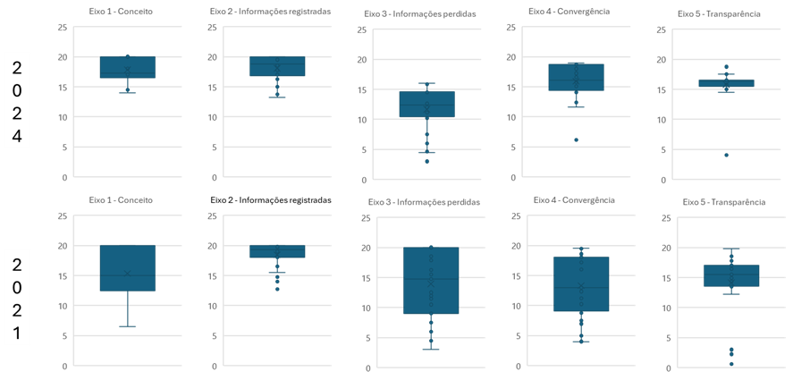

Gráfico 91: Comparativo da Média das notas segundo Eixo - 2021/2024
Gráfico 92: Quantidade de Unidades da Federação por Grupo - 2021/2024
 |  | 2021 | 2024
 | Eixo 01 | 15.3 | 17.8
 | Eixo 02 | 18.4 | 18.1
 | Eixo 03 | 13.9 | 14.3
 | Eixo 04 | 13.3 | 15.9
 | Eixo 05 | 14.1 | 16.0

 |  |  |  |  | 2021 | 2024
 |  |  |  | Grupo 1 | 14 | 16
 |  |  |  | Grupo 2 | 8 | 10
 |  |  |  | Grupo 3 | 5 | 0
 |  |  |  | Grupo 4 | 0 | 1

